Бланк_заказа
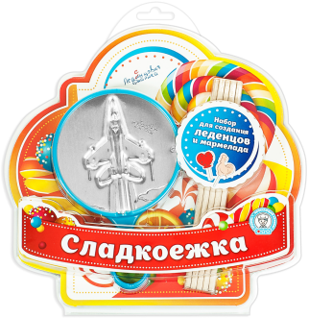
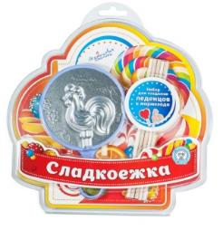
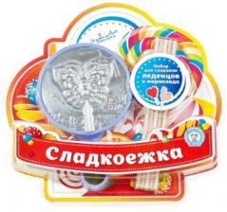
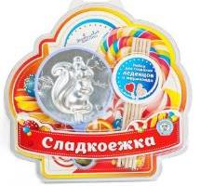
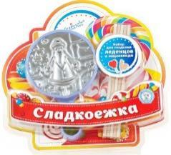
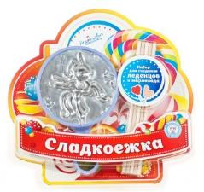
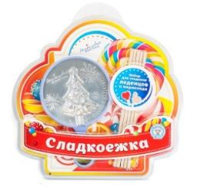
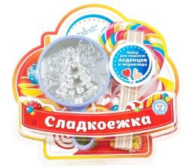
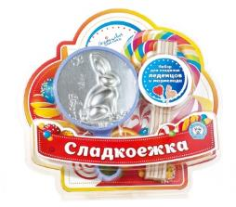
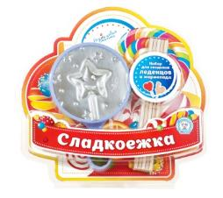
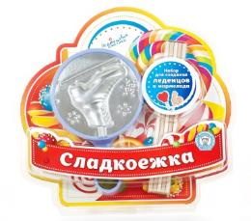
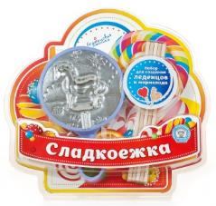
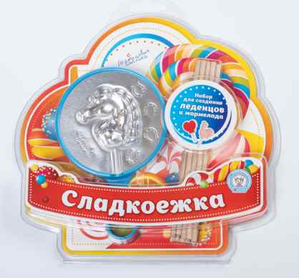
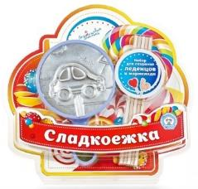
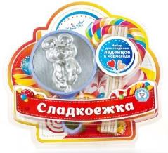
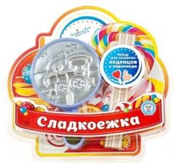
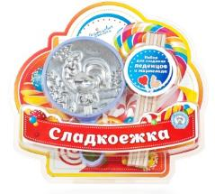
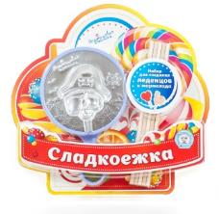
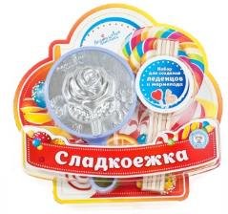
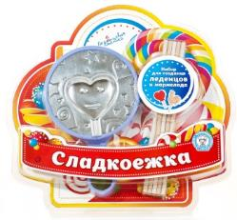
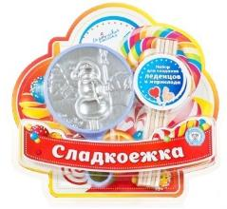
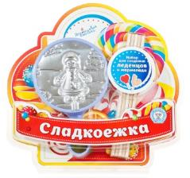
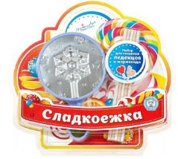
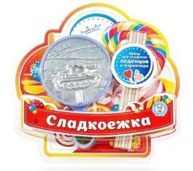
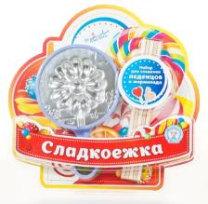
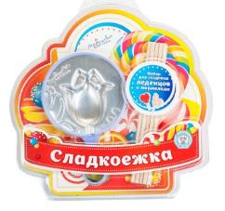
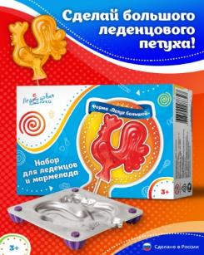
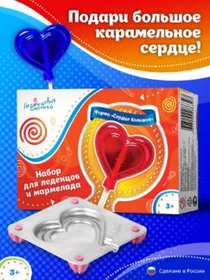
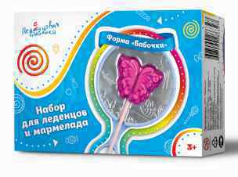
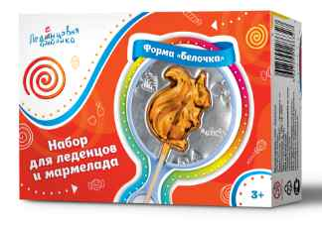
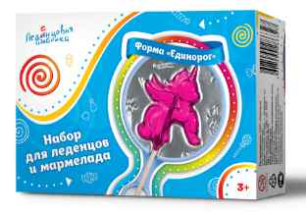
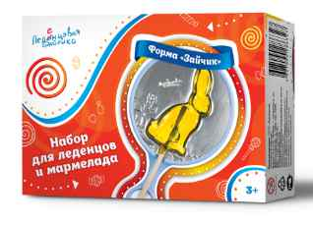
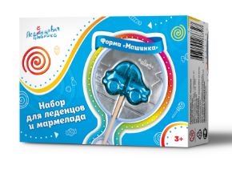
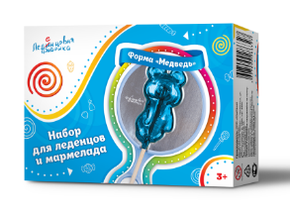
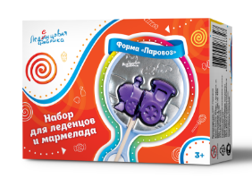
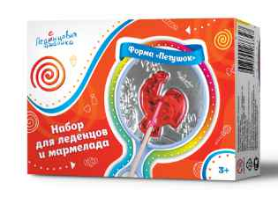
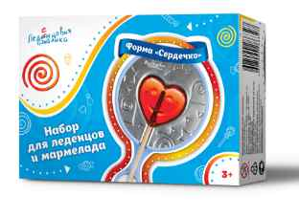
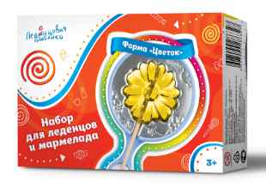
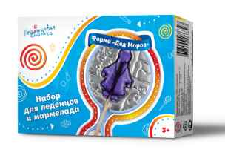
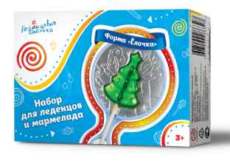
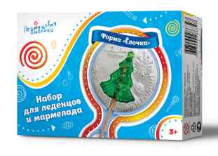
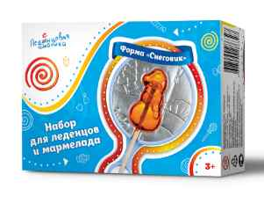
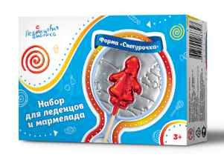
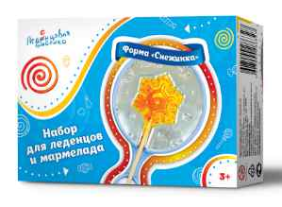
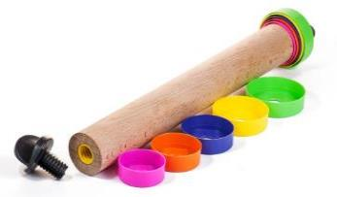
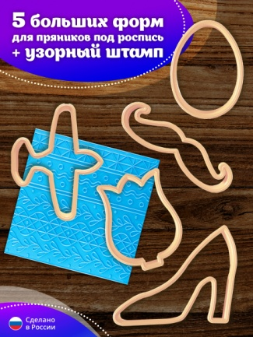
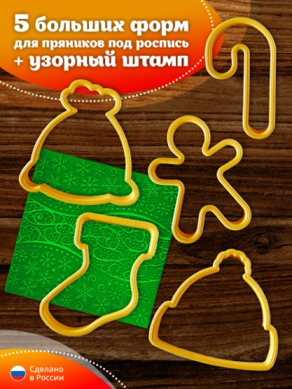
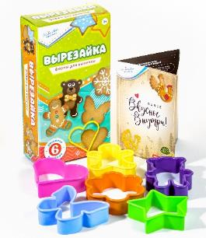
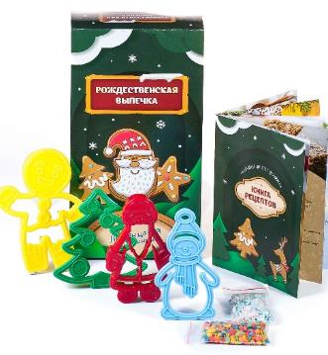
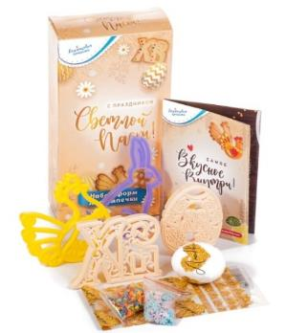

























































































































































+7 (912) 772 6057 • www.ledenfab.com • vk.com/ledenfab • ledenfab@gmail.com • Контактное лицо: Наталья Маше

Пожалуйста, заполните ваши контактные данные
ФИО заказчика (полностью)
ФИО грузополучателя (ФИО полностью)
Паспортные данные грузополучателя/ИНН
Адрес доставки (полный)
Телефон
Эл. почта
Способ оплаты (укажите удобный вариант: карта СБ, расчетный счет)
Способ отправки (укажите удобный вариант: почта РФ, ТК (ПЭК, Деловые, Энергия, КИТ и др.))
Откуда Вы о нас узнали?
ВНИМАНИЕ! Все поля обязательны к заполнению
УВАЖАЕМЫЕ КЛИЕНТЫ!!! С 01.01.2026 года в связи с переходом на НДС 5%, цены на все товарные позиции изменились
№П/П | Штрихкод | АРТИКУЛ | НАИМЕНОВАНИЕ ПРОДУКЦИИ | НАЗНАЧЕНИЕ ПРОДУКЦИИ/СОСТАВ | ФОТО ПРОДУКЦИИ | МАТЕРИАЛ, ГАБАРИТНЫЕ РАЗМЕРЫ ФОРМ/ИЗДЕЛИЙ | ЦЕНА, руб. (НДС 5%) |  | Заказ, шт | Сумма заказа, руб.
 |  |  |  |  |  |  | Закуп 4500—99999 | Закуп 100000—199000
 |  |  |  | СОЗДАНИЕ ШОКОЛАДНЫХ МЕДАЛЕЙ
1 | 4627090288079 | Ш01 | Форма для шоколадной медали "Новый Год" | С этой формой вы сможете приготовить красивые шоколадные медали. Форма изготовлена из прочного пищевого пластика, который не деформируется при заливке. |  | Размер формы: 110×110 мм Размер готовой медали: 80×80 мм | 109.54 | 93.11 |  | 0.00
2 | 4627090288154 | Ш02 | Форма для шоколадной медали "8 марта" | С этой формой вы сможете приготовить красивые шоколадные медали. Форма изготовлена из прочного пищевого пластика, который не деформируется при заливке. |  | Размер формы: 110×110 мм Размер готовой медали: 80×80 мм | 109.54 | 93.11 |  | 0.00
3 | 4627090288741 | Ш04 | Форма для шоколадной медали. "Защитникам" | С этой формой вы сможете приготовить красивые шоколадные медали. Форма изготовлена из прочного пищевого пластика, который не деформируется при заливке. |  | Размер формы: 110×110 мм Размер готовой медали: 80×80 мм | 109.54 | 93.11 |  | 0.00
4 | 4627090288789 | Ш06 | Форма для шоколадной медали. "1 сентября" | С этой формой вы сможете приготовить красивые шоколадные медали. Форма изготовлена из прочного пищевого пластика, который не деформируется при заливке. |  | Размер формы: 110×110 мм Размер готовой медали: 80×80 мм | 109.54 | 93.11 |  | 0.00
5 | 4627090288802 | Ш07 | Форма для шоколадной медали. "Выпускнику" | С этой формой вы сможете приготовить красивые шоколадные медали. Форма изготовлена из прочного пищевого пластика, который не деформируется при заливке. |  | Размер формы: 110×110 мм Размер готовой медали: 80×80 мм | 109.54 | 93.11 |  | 0.00
 |  |  |  | ПРИГОТОВЛЕНИЕ ЛЕДЕНЦОВ И МАРМЕЛАДА + смешанные наборы
6 | 4627090288642 | МН01 | Набор для приготовления мармеладных конфет своими руками "ДИНО мармелад" | Состав набора: 2 формы с динозаврами и растительностью мезозойской эры; разливная ложка; буклет с рецептами; буклет "Экскурсия в ДИНо музей"; подарочная коробочка для упаковки готового мармелада; желатин, сахар, агар-агар, 2 вида сухого сока; леденец "Динозавр" |  | Размер упаковки: 220*140*70 мм Вес набора 425 гр упаковка - крафт картон + рукав | 832.64 | 749.37 |  | 0.00
7 |  | МН02 | Набор для приготовления мармеладных конфет своими руками "Змейки и Мишки" | Состав набора: 2 формы с разными змейками мишками; разливная ложка; буклет с рецептами; подарочная коробочка для упаковки готового мармелада; желатин, сахар, агар-агар, 2 вида сухого сока; леденец "Динозавр" |  | Размер упаковки: 220*140*70 мм Вес набора 425 гр упаковка - крафт картон + рукав | 832.64 | 749.37 |  | 0.00
8 |  | МН03 | Набор для приготовления мармеладных конфет своими руками "Змейки" | Состав набора: форма с разными змейками; пипетка; буклет с рецептами; сахар; желатин; сухой сок |  | Размер упаковки: 220*140*40 мм Вес набора 200 гр упаковка - картон | 458.72 | 426.61 |  | 0.00
9 |  | МН04 | Набор для приготовления мармеладных конфет "Мармеладные лошадки" | Состав набора: форма с лошадками и подковами; пипетка; буклет с рецептами; сахар; желатин; сухой сок |  | Размер упаковки: 220*140*40 мм Вес набора 200 гр упаковка - картон | 458.72 | 435.78 |  | 0.00
10 |  | КО01 | Набор "Кулинарные опыты" | Состав набора: 1) набор для приготовления леденцов на палочке с ингредиентами; 2) набор для приготовления мармелада с ингредиентами |  | Размер общей упаковки: 300*218*46 мм Вес набора 500 гр упаковка - МГК Размер внутренних коробок: 220*140*40 мм Вес набора 200 и 300 гр упаковка - картон | 1059.31 | 985.16 |  | 0.00
11 | 4627090288543 | СНП001 | Супер набор "Путешествие" для создания леденцов, мармелада , печенья и пряников | Состав набора: 2 формы для приготовления леденцов 4 формы для печенья и пряников 20 палочек 20 пакетиков и тесьма для упаковки 2 вида кондитерской посыпки Буклет с вкусными рецептами |  | Размер упаковки: 220*140*70 мм Вес набора 460 гр | 738.86 | 650.19 |  | 0.00
12 | 4627090288505 | СНД001 | Супер набор "Сладкие мечты" для создания леденцов, мармелада, печенья и пряников | Состав набора: 2 формы для приготовления леденцов 4 формы для печенья и пряников 20 палочек 20 пакетиков и тесьма для упаковки 2 вида кондитерской посыпки Буклет с вкусными рецептами |  | Размер упаковки: 220*140*70 мм Вес набора 460 гр | 738.86 | 650.19 |  | 0.00
13 | 4627090288321 | НЛ001 | Набор для приготовления леденцов и мармелада "Сладкий бум" | Состав набора: 6 форм для леденцов: Звездочка, Белочка, Бабочка, Машинка, Сердце, Петушок Золотой, 30 деревянных палочек, 20 пакетиков для упаковки леденцов, завязка для упаковки леденцов — 2 метра, буклет "Вкусное внутри" |  | Размер упаковки: 220*140*70 мм Вес упаковки: 358 г | 962.04 | 865.84 |  | 0.00
14 |  | КК06 | Кулинарный конструктор "Золотой петушок" | Состав набора: форма "Золотой петушок" 10 палочек, буклет с рецептами, леденец |  | Размер упаковки: 120*200*30 мм Вес упаковки: 100 г | 302.4 | 272.16 |  | 0.00
15 |  | КК04 | Кулинарный конструктор "Елочка" | Состав набора: форма "Елочка", 10 палочек, буклет с рецептами, леденец |  | Размер упаковки: 120*200*30 мм Вес упаковки: 100 г | 302.4 | 272.16 |  | 0.00
16 | 4627090287065 | НП2022 | Набор для создания леденцов на палочке "С Новым годом!" | Состав набора: 2 формы для леденцов: «Снежинка» и «Ёлка новогодняя», 150 г сахара, 10 г лимонной кислоты, 30 деревянных палочек, 10 мешочков для упаковки леденцов, завязка для упаковки леденцов — 1 метр, игрушка «Мини-волчок», инструкция с рецептами |  | Размер упаковки: 210×170×55 мм Вес упаковки: 356 г | 606.8 | 564.29 |  | 0.00
17 | 4627090281469 | Ч01 | Набор для приготовления леденцов "Чупс" | Для приготовления леденцов, мармелада и шоколада. Состав набора: 2 полуформы (для приготовления 1 конфеты), зажимы, держатель палочки, 10 деревянных палочек, инструкция |  | Материал: пищевой алюминий Объемная форма Толщина металла: 1,5 мм Диаметр леденца: 25 мм Вес леденца: 13 г | 262.5 | 236.25 |  | 0.00
18 | 4627090285368 | ПН03 | Набор для приготовления леденцов с рисунком | Состав набора: форма для приготовления плоских леденцов на 4 вложения, 5 пакетиков для упаковки леденцов, книга рецептов, кондитерская посыпка, 2 штампа для оттиска |  | Размер упаковки: 175х115х43 Материалы: форма из пищевого алюминия, палочки - береза, штамп -полипропилен, завязка -шпагат бумажный или джут, книга рецептов - бумага мелованная, пакетики -пленка БОПП, кондитерская посыпка - сахар прессованный | 370.34 | 325.9 |  | 0.00
19 | 4627090283005 | КН01 | Набор для кулинарного творчества — Леденцы на палочке своими руками | Состав набора: 2 формы для леденцов («Петух» и «Сердечко»), 150 г сахара, лимонная кислота 10 г; 30 деревянных палочек, 10 мешочков для упаковки леденцов, завязка для упаковки леденцов 1 метр, посыпка кондитерская 10 гр. инструкция с рецептами |  | Размер упаковки: 210×170×55 мм Материалы: пищевой алюминий; сахар; лимонная кислота; берёза, пленка БОПП; пластик; бумага мелованная | 606.76 | 564.29 |  | 0.00
20 |  |  | Формы для леденцов в ассортименте | Одиночные формы для леденцов, для мастер-классов |  | В составе: форма в пластиковой оправе | 185.62 | 157.77 |  |  0.00
21 |  | ЛНТ010 | Набор форм для леденцов для тендера | Формы для леденцов в ассортименте |  | Размер упаковки: 115х180х25 мм В составе: Форма для леденцов в ассортименте Палочки 10 шт Буклет с рецептами все упакованно в пакетик с клеевым краем | 243 | 206.5 |  | 0.00
22 | 4627090288253 | НБ31 | Набор для создания леденцов и мармелада «Сладкоежка». Форма Самолет | Этот базовый набор подходит как для знакомства с процессом изготовления леденцов, так и для использования опытными кондитерами. Состав набора: форма, 10 деревянных палочек |  | Размер упаковки: 208х200 мм Вес упаковки: 130 г Материал формы: пищевой алюминий Размер леденца: 45х62х8 мм Вес леденца: 14 г | 160 | 160 |  | 0.00
23 | 4627090287904 | НБ30 | Набор «Сладкоежка» для создания леденцов и мармелада, форма «Золотой Петушок» | Этот базовый набор подходит как для знакомства с процессом изготовления леденцов, так и для использования опытными кондитерами. Состав набора: форма, 10 деревянных палочек |  | Размер упаковки: 208х200 мм Вес упаковки: 130 г Материал формы: пищевой алюминий Размер леденца 50х60х8 мм Вес леденца: 18 г | 269.5 | 242.55 |  | 0.00
24 | 4627090287102 | НБ01 | Набор «Сладкоежка» для создания леденцов и мармелада, форма «Бабочка» | Этот базовый набор подходит как для знакомства с процессом изготовления леденцов, так и для использования опытными кондитерами. Состав набора: форма, 10 деревянных палочек |  | Размер упаковки: 208х200 мм Вес упаковки: 130 г Материал формы: пищевой алюминий Размер леденца: 45х55х8 мм Вес леденца: 18 г | 269.5 | 242.55 |  | 0.00
25 | 4627090287126 | НБ02 | Набор «Сладкоежка» для создания леденцов и мармелада, форма «Белочка» | Этот базовый набор подходит как для знакомства с процессом изготовления леденцов, так и для использования опытными кондитерами. Состав набора: форма, 10 деревянных палочек |  | Размер упаковки: 208х200 мм Вес упаковки: 130 г Материал формы: пищевой алюминий Размер леденца: 65х45х8 мм Вес леденца: 20 г | 269.5 | 242.55 |  | 0.00
26 | 4627090287140 | НБ03 | Набор «Сладкоежка» для создания леденцов и мармелада, форма «Дед Мороз» | Этот базовый набор подходит как для знакомства с процессом изготовления леденцов, так и для использования опытными кондитерами. Состав набора: форма, 10 деревянных палочек |  | Размер упаковки: 208х200 мм Вес упаковки: 130 г Материал формы: пищевой алюминий Размер леденца: 70х45х8 мм Вес леденца: 16 г | 269.5 | 242.55 |  | 0.00
27 | 4627090287164 | НБ04 | Набор «Сладкоежка» для создания леденцов и мармелада, форма «Единорог» | Этот базовый набор подходит как для знакомства с процессом изготовления леденцов, так и для использования опытными кондитерами. Состав набора: форма, 10 деревянных палочек |  | Размер упаковки: 208х200 мм Вес упаковки: 130 г Материал формы: пищевой алюминий Размер леденца: 74х65х8 мм Вес леденца: 20 г | 160 | 160 |  | 0.00
28 | 4627090287621 | НБ27 | Набор «Сладкоежка» для создания леденцов и мармелада, форма «Елка новогодняя» | Этот базовый набор подходит как для знакомства с процессом изготовления леденцов, так и для использования опытными кондитерами. Состав набора: форма, 10 деревянных палочек |  | Размер упаковки: 208х200 мм Вес упаковки: 130 г Материал формы: пищевой алюминий Размер леденца: 70х45х8 мм Вес леденца: 18 г | 269.5 | 242.55 |  | 0.00
29 | 4627090287188 | НБ05 | Набор «Сладкоежка» для создания леденцов и мармелада, форма «Елочка» | Этот базовый набор подходит как для знакомства с процессом изготовления леденцов, так и для использования опытными кондитерами. Состав набора: форма, 10 деревянных палочек |  | Размер упаковки: 208х200 мм Вес упаковки: 130 г Материал формы: пищевой алюминий Размер леденца: 50х60х8 мм Вес леденца: 16 г | 269.5 | 242.55 |  |  0.00
30 | 4627090287201 | НБ06 | Набор «Сладкоежка» для создания леденцов и мармелада, форма «Зайчик» | Этот базовый набор подходит как для знакомства с процессом изготовления леденцов, так и для использования опытными кондитерами. Состав набора: форма, 10 деревянных палочек |  | Размер упаковки: 208х200 мм Вес упаковки: 130 г Материал формы: пищевой алюминий Размер леденца: 60х50х9 мм Вес леденца: 16 г | 160 | 160 |  | 0.00
31 | 4627090287225 | НБ07 | Набор «Сладкоежка» для создания леденцов и мармелада, форма «Звезда» | Этот базовый набор подходит как для знакомства с процессом изготовления леденцов, так и для использования опытными кондитерами. Состав набора: форма, 10 деревянных палочек |  | Размер упаковки: 208х200 мм Вес упаковки: 130 г Материал формы: пищевой алюминий Размер леденца: 46х46х8 мм Вес леденца: 13 г | 269.5 | 242.55 |  | 0.00
32 | 4627090287263 | НБ09 | Набор «Сладкоежка» для создания леденцов и мармелада, форма «Конёк» | Этот базовый набор подходит как для знакомства с процессом изготовления леденцов, так и для использования опытными кондитерами. Состав набора: форма, 10 деревянных палочек |  | Размер упаковки: 208х200 мм Вес упаковки: 130 г Материал формы: пищевой алюминий Размер леденца: 66х66х10 мм Вес леденца: 21 г | 160 | 160 |  | 0.00
33 | 4627090287287 | НБ10 | Набор «Сладкоежка» для создания леденцов и мармелада, форма «Лошадка» | Этот базовый набор подходит как для знакомства с процессом изготовления леденцов, так и для использования опытными кондитерами. Состав набора: форма, 10 деревянных палочек |  | Размер упаковки: 208х200 мм Вес упаковки: 130 г Материал формы: пищевой алюминий Размер леденца: 55х55х8 мм Вес леденца: 14 г | 160 | 160 |  | 0.00
34 |  |  | Набор «Сладкоежка» для создания леденцов и мармелада, форма «Лошадка_2025» | Этот базовый набор подходит как для знакомства с процессом изготовления леденцов, так и для использования опытными кондитерами. Состав набора: форма, 10 деревянных палочек |  | Размер упаковки: 208х200 мм Вес упаковки: 130 г Материал формы: пищевой алюминий Размер леденца: 55х55х8 мм Вес леденца: 14 г | 160 | 160 |  | 0.00
35 | 4627090287300 | НБ11 | Набор «Сладкоежка» для создания леденцов и мармелада, форма «Машинка» | Этот базовый набор подходит как для знакомства с процессом изготовления леденцов, так и для использования опытными кондитерами. Состав набора: форма, 10 деревянных палочек |  | Размер упаковки: 208х200 мм Вес упаковки: 130 г Материал формы: пищевой алюминий Размер леденца: 60х35х8 мм Вес леденца: 22 г | 269.5 | 242.55 |  | 0.00
36 | 4627090287324 | НБ12 | Набор «Сладкоежка» для создания леденцов и мармелада, форма «Медведь» | Этот базовый набор подходит как для знакомства с процессом изготовления леденцов, так и для использования опытными кондитерами. Состав набора: форма, 10 деревянных палочек |  | Размер упаковки: 208х200 мм Вес упаковки: 130 г Материал формы: пищевой алюминий Размер леденца: 45х76х9 мм Вес леденца: 23 г | 160 | 160 |  | 0.00
37 | 4627090287348 | НБ13 | Набор «Сладкоежка» для создания леденцов и мармелада, форма «Паровоз» | Этот базовый набор подходит как для знакомства с процессом изготовления леденцов, так и для использования опытными кондитерами. Состав набора: форма, 10 деревянных палочек |  | Размер упаковки: 208х200 мм Вес упаковки: 130 г Материал формы: пищевой алюминий Размер леденца: 65х53х10 мм Вес леденца: 20 г | 160 | 160 |  | 0.00
38 | 4627090287386 | НБ15 | Набор для создания леденцов и мармелада «Сладкоежка». Форма Петух. | Этот базовый набор подходит как для знакомства с процессом изготовления леденцов, так и для использования опытными кондитерами. Состав набора: форма, 10 деревянных палочек |  | Размер упаковки: 208х200 мм Вес упаковки: 130 г Материал формы: пищевой алюминий Размер леденца: 45х50х8 мм Вес леденца: 18 г | 269.5 | 242.55 |  |  0.00
39 | 4627090287423 | НБ17 | Набор для создания леденцов и мармелада «Сладкоежка». Форма Пиратский череп. | Этот базовый набор подходит как для знакомства с процессом изготовления леденцов, так и для использования опытными кондитерами. Состав набора: форма, 10 деревянных палочек |  | Размер упаковки: 208х200 мм Вес упаковки: 130 г Материал формы: пищевой алюминий Размер леденца: 53х57х10 мм Вес леденца: 22 г | 160 | 160 |  | 0.00
40 | 4627090287447 | НБ18 | Набор для создания леденцов и мармелада «Сладкоежка». Форма Роза. | Этот базовый набор подходит как для знакомства с процессом изготовления леденцов, так и для использования опытными кондитерами. Состав набора: форма, 10 деревянных палочек |  | Размер упаковки: 208х200 мм Вес упаковки: 130 г Материал формы: пищевой алюминий Размер леденца: 52х56х10 мм Вес леденца: 22 г | 160 | 160 |  | 0.00
41 | 4627090287485 | НБ20 | Набор для создания леденцов и мармелада «Сладкоежка». Форма Сердечко. | Этот базовый набор подходит как для знакомства с процессом изготовления леденцов, так и для использования опытными кондитерами. Состав набора: форма, 10 деревянных палочек |  | Размер упаковки: 208х200 мм Вес упаковки: 130 г Материал формы: пищевой алюминий Размер леденца: 50х45х8 мм Вес леденца: 18 г | 269.5 | 242.55 |  | 0.00
42 | 4627090287508 | НБ21 | Набор для создания леденцов и мармелада «Сладкоежка». Форма Снеговик. | Этот базовый набор подходит как для знакомства с процессом изготовления леденцов, так и для использования опытными кондитерами. Состав набора: форма, 10 деревянных палочек |  | Размер упаковки: 208х200 мм Вес упаковки: 130 г Материал формы: пищевой алюминий Размер леденца: 62х35х8 мм Вес леденца: 16 г | 160 | 160 |  | 0.00
43 | 4627090287522 | НБ22 | Набор для создания леденцов и мармелада «Сладкоежка». Форма Снегурочка. | Этот базовый набор подходит как для знакомства с процессом изготовления леденцов, так и для использования опытными кондитерами. Состав набора: форма, 10 деревянных палочек |  | Размер упаковки: 208х200 мм Вес упаковки: 130 г Материал формы: пищевой алюминий Размер леденца: 65х45х7 мм Вес леденца: 13 г | 160 | 160 |  | 0.00
44 | 4627090287546 | НБ23 | Набор для создания леденцов и мармелада «Сладкоежка». Форма Снежинка. | Этот базовый набор подходит как для знакомства с процессом изготовления леденцов, так и для использования опытными кондитерами. Состав набора: форма, 10 деревянных палочек |  | Размер упаковки: 208х200 мм Вес упаковки: 130 г Материал формы: пищевой алюминий Размер леденца: 50х50х8 мм Вес леденца: 16 г | 269.5 | 242.55 |  | 0.00
45 | 4627090287584 | НБ25 | Набор для создания леденцов и мармелада «Сладкоежка». Форма Танк. | Этот базовый набор подходит как для знакомства с процессом изготовления леденцов, так и для использования опытными кондитерами. Состав набора: форма, 10 деревянных палочек |  | Размер упаковки: 208х200 мм Вес упаковки: 130 г Материал формы: пищевой алюминий Размер леденца: 64х42х9 мм Вес леденца: 16 г | 160 | 160 |  | 0.00
46 | 4627090287607 | НБ26 | Набор для создания леденцов и мармелада «Сладкоежка». Форма Цветок. | Этот базовый набор подходит как для знакомства с процессом изготовления леденцов, так и для использования опытными кондитерами. Состав набора: форма, 10 деревянных палочек |  | Размер упаковки: 208х200 мм Вес упаковки: 130 г Материал формы: пищевой алюминий Размер леденца: 60х60х10 мм Вес леденца: 27 г | 160 | 160 |  | 0.00
47 | 4627090287669 | НБ29 | Набор для создания леденцов и мармелада «Сладкоежка». Форма Тюльпан. | Этот базовый набор подходит как для знакомства с процессом изготовления леденцов, так и для использования опытными кондитерами. Состав набора: форма, 10 деревянных палочек |  | Размер упаковки: 208х200 мм Вес упаковки: 130 г Материал формы: пищевой алюминий Размер леденца: 61х54х10 мм Вес леденца: 20 г | 160 | 160 |  | 0.00
48 | 4627090283500 | ПБ1 | Подарочный набор для приготовления леденцов на палочке "Петушок" (большой) | В состав набора входит: форма для заливки карамели, 10 деревянных палочек, 5 пакетиков для упаковки леденцов, тесемка, книга вкусных и полезных рецептов |  | Размер упаковки: 175×115×43 мм Вес упаковки: 130 г Размер формы: 95×95×15 мм Размер леденца: 75×75×9 мм Вес леденца: 35-40 г | 292.84 | 263.56 |  |  0.00
49 | 4627090283524 | СБ1 | Подарочный набор для приготовления леденцов на палочке "Сердечко" (большое) | В состав набора входит: форма для заливки карамели, 10 деревянных палочек, 5 пакетиков для упаковки леденцов, тесемка, книга вкусных и полезных рецептов |  | Размер упаковки 175×115×43 мм Вес упаковки 130 г Размер формы 95×95×15 мм Размер леденца 66×75×10 мм Вес леденца 35-40 г | 292.84 | 263.56 |  | 0.00
50 | 4627090286402 | МП01 | Подарочный набор для леденцов и мармелада на палочке "Бабочка" | В состав набора входит: форма для заливки карамели, 10 деревянных палочек, 5 пакетиков для упаковки леденцов, тесемка, книга вкусных и полезных рецептов |  | Размер упаковки: 175×115×43 мм Вес упаковки: 130 г Размер леденца: 45х55х8 мм Вес леденца: 18 г | 292.84 | 263.56 |  | 0.00
51 | 4627090286426 | МП02 | Подарочный набор для леденцов и мармелада на палочке "Белочка" | В состав набора входит: форма для заливки карамели, 10 деревянных палочек, 5 пакетиков для упаковки леденцов, тесемка, книга вкусных и полезных рецептов |  | Размер упаковки: 175×115×43 мм Вес упаковки: 130 г Размер леденца: 45х65х8 мм Вес леденца: 20 г | 292.84 | 263.56 |  | 0.00
52 | 4627090286464 | МП04 | Подарочный набор для леденцов и мармелада на палочке "Единорог" | В состав набора входит: форма для заливки карамели, 10 деревянных палочек, 5 пакетиков для упаковки леденцов, тесемка, книга вкусных и полезных рецептов |  | Размер упаковки: 175×115×43 мм Вес упаковки: 130 г Размер леденца: 74х65х8 мм Вес леденца: 20 г | 143 | 143 |  | 0.00
53 | 4627090286501 | МП06 | Подарочный набор для леденцов и мармелада на палочке "Зайчик" | В состав набора входит: форма для заливки карамели, 10 деревянных палочек, 5 пакетиков для упаковки леденцов, тесемка, книга вкусных и полезных рецептов |  | Размер упаковки: 175×115×43 мм Вес упаковки: 130 г Размер леденца: 70х45х8 мм Вес леденца: 16 г | 143 | 143 |  | 0.00
54 | 4627090286525 | МП07 | Подарочный набор для леденцов и мармелада на палочке "Машинка" | В состав набора входит: форма для заливки карамели, 10 деревянных палочек, 5 пакетиков для упаковки леденцов, тесемка, книга вкусных и полезных рецептов |  | Размер упаковки: 175×115×43 мм Вес упаковки: 130 г Размер леденца: 70х45х8 мм Вес леденца: 22 г | 292.84 | 263.56 |  | 0.00
55 | 4627090286549 | МП08 | Подарочный набор для леденцов и мармелада на палочке "Медведь" | В состав набора входит: форма для заливки карамели, 10 деревянных палочек, 5 пакетиков для упаковки леденцов, тесемка, книга вкусных и полезных рецептов |  | Размер упаковки: 175×115×43 мм Вес упаковки: 130 г Размер леденца: 65х37х9 мм Вес леденца: 23 г | 143 | 143 |  | 0.00
56 | 4627090286563 | МП09 | Подарочный набор для леденцов и мармелада на палочке "Паровоз" | В состав набора входит: форма для заливки карамели, 10 деревянных палочек, 5 пакетиков для упаковки леденцов, тесемка, книга вкусных и полезных рецептов |  | Размер упаковки: 175×115×43 мм Вес упаковки: 130 г Размер леденца: 70х45х8 мм Вес леденца: 20 г | 143 | 143 |  | 0.00
57 | 4627090286587 | МП10 | Подарочный набор для леденцов и мармелада на палочке "Петушок" | В состав набора входит: форма для заливки карамели, 10 деревянных палочек, 5 пакетиков для упаковки леденцов, тесемка, книга вкусных и полезных рецептов |  | Размер упаковки: 175×115×43 мм Вес упаковки: 130 г Размер леденца: 70х45х8 мм Вес леденца: 18 г | 292.84 | 263.56 |  |  0.00
58 | 4627090286600 | МП11 | Подарочный набор для леденцов и мармелада на палочке "Сердечко" | В состав набора входит: форма для заливки карамели, 10 деревянных палочек, 5 пакетиков для упаковки леденцов, тесемка, книга вкусных и полезных рецептов |  | Размер упаковки: 175×115×43 мм Вес упаковки: 130 г Размер леденца: 70х45х8 мм Вес леденца: 18 г | 292.84 | 263.56 |  | 0.00
59 | 4627090286662 | МП14 | Подарочный набор для леденцов и мармелада на палочке "Цветок" | В состав набора входит: форма для заливки карамели, 10 деревянных палочек, 5 пакетиков для упаковки леденцов, тесемка, книга вкусных и полезных рецептов |  | Размер упаковки: 175×115×43 мм Вес упаковки: 130 г Размер леденца: 60х60х8 мм Вес леденца: 27 г | 143 | 143 |  | 0.00
60 | 4627090286440 | МП03 | Подарочный набор для леденцов и мармелада на палочке "Дед Мороз" | В состав набора входит: форма для заливки карамели, 10 деревянных палочек, 5 пакетиков для упаковки леденцов, тесемка, книга вкусных и полезных рецептов |  | Размер упаковки: 175×115×43 мм Вес упаковки: 130 г Размер леденца: 70х45х8 мм Вес леденца: 16 г | 292.84 | 263.56 |  | 0.00
61 | 4627090286488 | МП05 | Подарочный набор для леденцов и мармелада на палочке "Елочка" | В состав набора входит: форма для заливки карамели, 10 деревянных палочек, 5 пакетиков для упаковки леденцов, тесемка, книга вкусных и полезных рецептов |  | Размер упаковки: 175×115×43 мм Вес упаковки: 130 г Размер леденца: 63х45х8 мм Вес леденца: 16 г | 292.84 | 263.56 |  | 0.00
62 | 4627090286709 | МП16 | Подарочный набор для леденцов и мармелада на палочке "Ёлка новогодняя" | В состав набора входит: форма для заливки карамели, 10 деревянных палочек, 5 пакетиков для упаковки леденцов, тесемка, книга вкусных и полезных рецептов |  | Размер упаковки: 175×115×43 мм Вес упаковки: 130 г Размер леденца: 70х45х8 мм Вес леденца: 18 г | 292.84 | 263.56 |  | 0.00
63 | 4627090286624 | МП12 | Подарочный набор для леденцов и мармелада на палочке "Снеговик" | В состав набора входит: форма для заливки карамели, 10 деревянных палочек, 5 пакетиков для упаковки леденцов, тесемка, книга вкусных и полезных рецептов |  | Размер упаковки: 175×115×43 мм Вес упаковки: 130 г Размер леденца: 70х45х8 мм Вес леденца: 16 г | 143 | 143 |  | 0.00
64 | 4627090286648 | МП13 | Подарочный набор для леденцов и мармелада на палочке "Снегурочка" | В состав набора входит: форма для заливки карамели, 10 деревянных палочек, 5 пакетиков для упаковки леденцов, тесемка, книга вкусных и полезных рецептов |  | Размер упаковки: 175×115×43 мм Вес упаковки: 130 г Размер леденца: 70х45х8 мм Вес леденца: 13 г | 143 | 143 |  | 0.00
65 | 4627090287089 | МП17 | Подарочный набор для леденцов и мармелада на палочке "Снежинка" | В состав набора входит: форма для заливки карамели, 10 деревянных палочек, 5 пакетиков для упаковки леденцов, тесемка, книга вкусных и полезных рецептов |  | Размер упаковки: 175×115×43 мм Вес упаковки: 130 г Размер леденца: 70х45х8 мм Вес леденца: 16 г | 292.84 | 263.56 |  | 0.00
 |  |  |  | ДЛЯ КРАСИВОЙ ВЫПЕЧКИ
66 | 4627090287768 | СК01 | Скалка с регулировкой толщины теста | Скалка подходит для любого вида теста. 5 уровней толщины теста: 2 мм — паста, пельмени 4 мм — печатные пряники, круассаны 6 мм — печенье, пряники под роспись 8 мм — основа для пиццы 10 мм — основа для пирога |  | 10 колец-ограничителей выполняют функцию круглых форм для вырубки любого теста, сыра, колбасы, блинов, хлеба и пр. Диаметр колец-форм: 47, 51, 55, 59, 63 мм. | 655.59 | 622.81 |  | 0.00
67 | 4627090289649 | НФП03 | Набор весенних форм для пряников со штампом | С помощью набора можно приготовить не только самые ходовые новогодние пряники, но и сделать их с рисунком на тесте, ведь в наборе 5 больших новогодних вырубок и аналог пряничной скалки - штамп для теста! А в буклете с рецептами вы найдете не только рецепты пряничного теста, но и как приготовить глазурь для росписи пряника. |  | В наборе - 5 форм для пряников новогодней тематики: яйцо, усы, тюльпан, туфелька, самолет; - штамп для оттиска на тесте (аналог пряничной скалки) - буклет с рецептами "Вкусное внутри" Упаковано в крафт коробку. | 398.58 | 338.79 |  | 0.00
68 | 4627090289502 | НФП01 | Набор новогодних форм для пряников со штампом | С помощью набора можно приготовить не только самые ходовые новогодние пряники, но и сделать их с рисунком на тесте, ведь в наборе 5 больших новогодних вырубок и аналог пряничной скалки - штамп для теста! А в буклете с рецептами вы найдете не только рецепты пряничного теста, но и как приготовить глазурь для росписи пряника. |  | В наборе - 5 форм для пряников новогодней тематики: пряничный человек, трость, мешок с подарками, шапочка, рождественский носок; - штамп для оттиска на тесте (аналог пряничной скалки) - буклет с рецептами "Вкусное внутри" Упаковано в крафт коробку. | 398.58 | 338.79 |  | 0.00
69 | 4627090288239 | ПН07 | Набор универсальных форм для выпечки "Вырезайка" | Данный набор отлично подойдет для несложного семейного кулинарного творчества с детьми. Глубина форм 25 мм — подходят для вырезки пышного теста |  | Размер упаковки: 220х120х50 мм Состав набора: 6 форм для печенья и пряников, сборник рецептов. Размер форм: звезда: 90×90 мм; сердце: 89×79 мм; цветок: 90×90 мм; мишка: 70×100 мм; бабочка: 90×80 мм; пряничный человек: 75×90 мм. Материал форм: полипропилен | 348.26 | 295.03 |  |  0.00
70 | 4627090284224 | ПН02 | Подарочный набор «Рождественская выпечка» | Такой подарочный набор с формами для вырезки печенья — отличный новогодний презент. Отмечайте весело предстоящие праздники, проведите время в кругу семьи, воплощая в жизнь новые идеи. Позовите друзей и организуйте кулинарные мастер-классы! |  | Размер упаковки: 220х120х50 мм Состав набора: 4 формы для печенья, 2 вида посыпок по 10 г, сборник рецептов. Размер форм: Дед Мороз: 60×105×15 мм, Ёлочка: 86×90×15 мм, Снеговик: 58×100×15 мм, Пряничный человек: 83×115×15 мм. Материал форм: полипропилен | 440.91 | 374.77 |  | 0.00
71 | 4627090287843 | ПН05 | Набор для выпечки "Пасхальная выпечка" | Такой подарочный набор с формами для вырезки печенья — отличный Пасхальный презент. Отмечайте весело предстоящие праздники, проведите время в кругу семьи, воплощая в жизнь новые идеи. Позовите друзей и организуйте кулинарные мастер-классы! |  | Размер упаковки: 220х120х50 мм Состав набора: 4 формы для печенья, 2 вида посыпок по 10 г, термонаклейка для яиц,сборник рецептов. Размер форм: Зайчик: 110х75х15 мм, Пасхальное яйцо: 85х67х15 мм, Курочка Ряба: 98х100х15 мм, ХВ: 70х95х15 мм. Материал форм: полипропилен | 438.93 | 373.09 |  | 0.00
72 | 4627090287928 | ПН06 | Набор для выпечки "Новогодний" | Набор из 6 форм для новогодней выпечки с узорным штампом (трафаретом) для теста |  | Материал формы и штампа: полипропилен. Размер штампа-трафарета: 138×138 мм. Размер форм: Носок — 52х55х12 мм, Пряничный человек — 49х60х12 мм, Подарок — 48х56х12 мм, Снежинка — 53х60х12 мм Ёлочка — 54х60х12 мм, Варежка — 45х57х12 мм | 290.31 | 246.76 |  | 0.00
73 | 4627090287782 | ПН04 | Набор для выпечки "Пасхальный" | Набор из 6 форм для пасхальной выпечки с узорным штампом (трафаретом) для теста |  | Материал формы и штампа: полипропилен. Размер штампа-трафарета: 138×138 мм. Размер форм: Колокольчик — 45х52х12 мм, Звезда — 55х55х12 мм, Яйцо — 43х54х12 мм, Зайчик — 50х63х12 мм Курица — 52х58х12 мм, Свеча — 48х63х12 мм | 390.31 | 249.76 |  | 0.00
74 | 4627090280806 | В01 | Формы для печенья "Геометрические фигуры" | Формы для вырезки теста В наборе 8 разноцветных геометрических форм и кольцо-держатель для удобного хранения |  | Материал: полипропилен Размеры фигур: овал 65х45 мм; ромб 70х50мм; треугольник 54х49мм; цветочек 55х60 мм; звезда 61х58мм; квадрат 47х47 мм; сердце 61х54мм; кошечка 60х60мм | 261 | 230 |  | 0.00
75 | 4627090287706 | В82 | Форма для печенья и пряников "Дай пять" | Форма для вырубки При использовании формы происходит обрезка контура и оттиск внутреннего рисунка К форме прилагается рецепт (цвет МАДЖЕНТО) |  | Материал: полипропилен Размер формы: 84х104х15 мм | 88 | 78 |  | 0.00
76 | 4627090288086 | ПП01 | Печатные пряники с начинкой. Форма для выпечки "Цветок" | Двусторонняя форма для выпечки подходит для приготовления печатных пряников с начинкой. |  | Материал формы: полипропилен Размер формы: 110×110 мм Размер печенья: 86×75 мм | 278.63 | 236.84 |  | 0.00
77 | 4627090288949 | ПП02 | Печатные пряники с начинкой. Форма для выпечки "Шишка" | Двусторонняя форма для выпечки подходит для приготовления печатных пряников с начинкой. |  | Материал формы: полипропилен Размер формы: 126х80 мм Размер печенья: 107х63 мм | 278.63 | 236.84 |  | 0.00
78 | 4627090289663 | ПП03 | Форма для печатного пряника с начинкой "Пасхальный кулич" | Двусторонняя форма для выпечки подходит для приготовления печатных пряников с начинкой. |  | Материал формы: полипропилен Размер формы: 100х110 мм | 278.63 | 236.84 |  | 0.00
79 | 4627090289687 | ПП04 | Форма для печатного пряника с начинкой "Защитник Отечества" | Двусторонняя форма для выпечки подходит для приготовления печатных пряников с начинкой. |  | Материал формы: полипропилен Размер формы: 120х90 мм | 278.63 | 236.84 |  | 0.00
80 | 4627090289700 | ПП05 | Форма для печатного пряника с начинкой "Сердце 19 век" | Двусторонняя форма для выпечки подходит для приготовления печатных пряников с начинкой. |  | Материал формы: полипропилен Размер формы: 110х100 мм | 278.63 | 236.84 |  |  0.00
81 | 2041291011786 | ПП08 | Форма для печатного пряника с начинкой "Повозка с цветами" | Двусторонняя форма для выпечки подходит для приготовления печатных пряников с начинкой. |  | Материал формы: полипропилен Размер формы: 147х105 мм | 278.63 | 236.84 |  | 0.00
82 | 2041290988256 | ПП07 | Форма для печатного пряника с начинкой "Архаичный конь" | Двусторонняя форма для выпечки подходит для приготовления печатных пряников с начинкой. |  | Материал формы: полипропилен Размер формы: 135х135 мм | 278.63 | 236.84 |  | 0.00
83 | 4627090288055 | УШ02 | Узорный штамп для теста "Новогодние узоры" | С помощью узорного штампа на тесте очень легко сделать узор: просто поместите на него штамп и прокатайте обычной скалкой. Уберите штамп с теста и вырезайте печенье. Оно получится очень праздничным, нарядным и аппетитным. |  | Материал формы: полипропилен Размер штампа-трафарета: 138×138 мм | 159.91 | 135.92 |  | 0.00
84 | 4627090287867 | УШ01 | Узорный штамп для теста "Универсальный" | С помощью узорного штампа на тесте очень легко сделать узор: просто поместите на него штамп и прокатайте обычной скалкой. Уберите штамп с теста и вырезайте печенье. Оно получится очень праздничным, нарядным и аппетитным. |  | Материал формы: полипропилен Размер штампа-трафарета: 138×138 мм | 159.91 | 135.92 |  | 0.00
85 | 4627090288987 | В87 | Форма для создания пряников под роспись "Шапочка" | Форма предназначена для создания пряников под роспись. Возможно использовать с трафаретом, штампом. В составе: 1 форма, рецепт. Упаковано в пакет на подвесе на картонной подложке |  | Материал формы: полипропилен Размер формы: 116х125х15 мм | 96.72 | 82.21 |  | 0.00
86 | 4627090289007 | В88 | Форма для создания пряников под роспись "Мешочек" | Форма предназначена для создания пряников под роспись. Возможно использовать с трафаретом, штампом. В составе: 1 форма, рецепт. Упаковано в пакет на подвесе на картонной подложке |  | Материал формы: полипропилен Размер формы: 120х118х15 мм | 96.72 | 82.21 |  | 0.00
87 | 4627090289021 | В89 | Форма для создания пряников под роспись "Пряник" | Форма предназначена для создания пряников под роспись. Возможно использовать с трафаретом, штампом. В составе: 1 форма, рецепт. Упаковано в пакет на подвесе на картонной подложке |  | Материал формы: полипропилен Размер формы: 123х95х15 мм | 96.72 | 82.21 |  | 0.00
88 | 4627090289045 | В90 | Форма для создания пряников под роспись "Носок" | Форма предназначена для создания пряников под роспись. Возможно использовать с трафаретом, штампом. В составе: 1 форма, рецепт. Упаковано в пакет на подвесе на картонной подложке |  | Материал формы: полипропилен Размер формы: 120х100х15 мм | 96.72 | 82.21 |  | 0.00
89 | 4627090289069 | В91 | Форма для создания пряников под роспись "Трость" | Форма предназначена для создания пряников под роспись. Возможно использовать с трафаретом, штампом. В составе: 1 форма, рецепт. Упаковано в пакет на подвесе на картонной подложке |  | Материал формы: полипропилен Размер формы: 125х74х15 мм | 96.72 | 82.21 |  | 0.00
90 | 4627090289342 | В92 | Форма для создания пряников под роспись "Туфелька" | Форма предназначена для создания пряников под роспись. Возможно использовать с трафаретом, штампом. В составе: 1 форма, рецепт. Упаковано в пакет на подвесе на картонной подложке |  | Материал формы: полипропилен Размер формы: 120х140х15 мм | 96.72 | 82.21 |  | 0.00
91 | 4627090289366 | В93 | Форма для создания пряников под роспись "Яйцо" | Форма предназначена для создания пряников под роспись. Возможно использовать с трафаретом, штампом. В составе: 1 форма, рецепт. Упаковано в пакет на подвесе на картонной подложке |  | Материал формы: полипропилен Размер формы: 115х85х15 мм | 96.72 | 82.21 |  | 0.00
92 | 4627090289380 | В94 | Форма для создания пряников под роспись "Самолет" | Форма предназначена для создания пряников под роспись. Возможно использовать с трафаретом, штампом. В составе: 1 форма, рецепт. Упаковано в пакет на подвесе на картонной подложке |  | Материал формы: полипропилен Размер формы: 105х135х15 мм | 96.72 | 82.21 |  |  0.00
93 | 4627090289403 | В95 | Форма для создания пряников под роспись "Усы" | Форма предназначена для создания пряников под роспись. Возможно использовать с трафаретом, штампом. В составе: 1 форма, рецепт. Упаковано в пакет на подвесе на картонной подложке |  | Материал формы: полипропилен Размер формы: 40х150х15 мм | 96.72 | 82.21 |  | 0.00
94 | 4627090289427 | В96 | Форма для создания пряников под роспись "Тюльпан" | Форма предназначена для создания пряников под роспись. Возможно использовать с трафаретом, штампом. В составе: 1 форма, рецепт. Упаковано в пакет на подвесе на картонной подложке |  | Материал формы: полипропилен Размер формы: 110х85х15 мм | 96.72 | 82.21 |  | 0.00
95 | 4627090289441 | НФП00 | Набор форм для печенья универсальный, 6 форм в наборе | Формы предназначена для создания печенья и пряников. Возможно использовать с трафаретом, штампом. В составе: 6 форм, рецепт. Упаковано в пакет на подвесе на картонной подложке |  | Материал формы: полипропилен. Размер форм: Колокольчик — 45х52х12 мм, Звезда — 55х55х12 мм, Яйцо — 43х54х12 мм, Зайчик — 50х63х12 мм Курица — 52х58х12 мм, Свеча — 48х63х12 мм | 74.12 | 63.22 |  | 0.00
96 | 4627090289465 | НФП02 | Набор форм для печенья Новогодний, 6 форм в наборе | Формы предназначена для создания печенья и пряников. Возможно использовать с трафаретом, штампом. В составе: 6 форм, рецепт. Упаковано в пакет на подвесе на картонной подложке |  | Материал формы: полипропилен. Размер форм: Носок — 52х55х12 мм, Пряничный человек — 49х60х12 мм, Подарок — 48х56х12 мм, Снежинка — 53х60х12 мм Ёлочка — 54х60х12 мм, Варежка — 45х57х12 мм | 74.12 | 63.22 |  | 0.00
97 | 4627090288130 | В84 | Форма для создания пряников под роспись "Снежинка" РАСПРОДАЖА на остатках 150 наборов | Форма для создания пряников под роспись «Снежинка» — отличный новогодний презент. К форме прилагается трафарет для создания рисунка на готовом прянике. Позовите друзей и организуйте кулинарные мастер-классы! |  | Материал формы: полипропилен Размер формы: 115х102х15 мм | 150 | 139.5 |  | 0.00
98 | 4627090284545 | В52 | Форма для создания пряников под роспись "Варежка" РАСПРОДАЖА на остатках 150 наборов | Форма для создания пряников под роспись "Варежка" — отличный новогодний презент. К форме прилагается трафарет для создания рисунка на готовом прянике. Позовите друзей и организуйте кулинарные мастер-классы! |  | Материал формы: полипропилен Размер формы: 113×96×15 мм | 150 | 139.5 |  | 0.00
99 | 4627090284569 | В53 | Форма для создания пряников под роспись "Елочная игрушка Шар" РАСПРОДАЖА на остатках 130 наборов | Форма для создания пряников под роспись "Елочная игрушка Шар" — отличный новогодний презент. К форме прилагается трафарет для создания рисунка на готовом прянике. Позовите друзей и организуйте кулинарные мастер-классы! |  | Материал формы: полипропилен Размер формы: 125×115×15 мм | 150 | 139.5 |  | 0.00
100 | 4627090284583 | В54 | Форма для создания пряников под роспись "Елка" РАСПРОДАЖА на остатках 110 наборов | Форма для создания пряников под роспись "Елка" — отличный новогодний презент. К форме прилагается трафарет для создания рисунка на готовом прянике. Позовите друзей и организуйте кулинарные мастер-классы! |  | Материал формы: полипропилен Размер формы: 122×115×15 мм | 150 | 139.5 |  | 0.00
101 | 4627090286846 | ВК01 | Форма для резных пряников "Северный олень" | Серия "Резные пряники" При использовании формы происходит обрезка контура и оттиск внутреннего рисунка К форме прилагается рецепт |  | Материал формы: полипропилен Размер формы: 100х100х15 мм | 97 | 85 |  | 0.00
102 | 4627090286860 | ВК02 | Форма для резных пряников "Сказочный олень" | Серия "Резные пряники" При использовании формы происходит обрезка контура и оттиск внутреннего рисунка К форме прилагается рецепт |  | Материал формы: полипропилен Размер формы: 100х100х15 мм | 97 | 85 |  | 0.00
103 | 4627090286884 | ВК03 | Форма для резных пряников "Зайчик" | Серия "Резные пряники" При использовании формы происходит обрезка контура и оттиск внутреннего рисунка К форме прилагается рецепт |  | Материал формы: полипропилен Размер формы: 100х100х15 мм | 97 | 85 |  | 0.00
104 | 4627090286907 | ВК04 | Форма для резных пряников "Ёлочка" | Серия "Резные пряники" При использовании формы происходит обрезка контура и оттиск внутреннего рисунка К форме прилагается рецепт |  | Материал формы: полипропилен Размер формы: 100х100х15 мм | 97 | 85 |  |  0.00
105 | 4627090286921 | КП01 | СИМВОЛ ГОДА ЛОШАДИ Форма для козули-пряника "Лошадка" | Серия "Козули" При использовании формы происходит обрезка контура и оттиск внутреннего рисунка К форме прилагается рецепт |  | Материал формы: полипропилен Размер формы: 130х87х15 мм | 102 | 90 |  | 0.00
106 | 4627090286945 | КП02 | Форма для козули-пряника "Рождественская звезда" | Серия "Козули" При использовании формы происходит обрезка контура и оттиск внутреннего рисунка К форме прилагается рецепт |  | Материал формы: полипропилен Размер формы: 100х100х15 мм | 102 | 90 |  | 0.00
107 | 4627090286969 | КП03 | Форма для козули-пряника "Корабль" | Серия "Козули" При использовании формы происходит обрезка контура и оттиск внутреннего рисунка К форме прилагается рецепт |  | Материал формы: полипропилен Размер формы: 110х90х15 мм | 102 | 90 |  | 0.00
108 | 4627090288345 | НФК01 | СИМВОЛ ГОДА ЛОШАДИ Набор форм для пряников "Козули" | Серия "Козули" При использовании формы происходит обрезка контура и оттиск внутреннего рисунка К форме прилагается рецепт |  | Материал форм: полипропилен Размер формы Лошадка: 130х87х15 мм Размер формы Звезда: 100х100х15 мм Размер формы Кораблик: 110х90х15 мм | 284 | 250 |  | 0.00
109 | 4627090288901 | НВ001 | Набор форм для печенья и пряников "Лето" | Формы для вырубки При использовании формы происходит обрезка контура и оттиск внутреннего рисунка К форме прилагается рецепт |  | Материал: полипропилен Размер формы Бабочка: 95х75х15 мм Размер формы Единорог: 80×88×15 мм Размер формы Цветок: 85х67х13 мм | 274 | 233 |  | 0.00
110 | 4627090288925 | НВ002 | Набор форм для печенья и пряников "Летнее путешествие" | Формы для вырубки При использовании формы происходит обрезка контура и оттиск внутреннего рисунка К форме прилагается рецепт |  | Материал: полипропилен Размер формы Ракета: 115х55х15 мм Размер формы Самолет: 100х85х15 мм Размер формы Грузовик: 115х75х15 мм | 274 | 233 |  | 0.00
111 | 4627090289106 | НВ005 | Набор форм для печенья и пряников "Новогодний 2" | Формы для вырубки При использовании формы происходит обрезка контура и оттиск внутреннего рисунка К форме прилагается рецепт |  | Материал: полипропилен Размер формы Дед Мороз: 60х105х15 мм Размер формы: Снежинка 93х84х15 мм Размер формы Снеговик: 58х100х15 мм | 274 | 233 |  | 0.00
112 | 4627090289120 | НВ006 | Набор форм для печенья и пряников "Новогодний 3" | Формы для вырубки При использовании формы происходит обрезка контура и оттиск внутреннего рисунка К форме прилагается рецепт |  | Материал формы: полипропилен Размер формы Северный олень: 100х100х15 мм Размер формы Сказочный олень: 100х100х15 мм Размер формы Елочка: 100х100х15 мм | 274 | 233 |  | 0.00
113 | 4627090289144 | НВ007 | Набор форм для печенья и пряников "Рождество" | Формы для вырубки При использовании формы происходит обрезка контура и оттиск внутреннего рисунка К форме прилагается рецепт |  | Материал: полипропилен Размер формы Пряничный человек: 83х115х15 мм Размер формы Елочка: 86х90х15 мм Размер формы Домик: 100х100х15 мм | 274 | 233 |  | 0.00
114 | 4627090289182 | НВ009 | Набор форм для печенья и пряников "23 Февраля" | Формы для вырубки При использовании формы происходит обрезка контура и оттиск внутреннего рисунка К форме прилагается рецепт |  | Материал: полипропилен Размер формы Танк: 105х65х15 мм Размер формы Самолет: 100х85х15 мм Размер формы Машинка: 102х64х15 мм | 274 | 233 |  | 0.00
115 | 4627090289205 | НВ010 | Набор форм для печенья и пряников "На Пасху" | Формы для вырубки При использовании формы происходит обрезка контура и оттиск внутреннего рисунка К форме прилагается рецепт |  | Материал: полипропилен Размер формы Ангел: 76х108х15 мм Размер формы Курочка: 98х100х15 мм Размер формы Пасх.яйцо: 85х67х15 мм | 274 | 233 |  |  0.00
116 | 4627090288406 | ВН27 | Набор форм для печенья и пряников "Чаепитие. Самовар и чашка" | Формы для вырубки При использовании формы происходит обрезка контура и оттиск внутреннего рисунка К форме прилагается рецепт |  | Материал: полипропилен Размер формы "Самовар": 115х135х15 мм Размер формы "Чашка": 85х58х15 мм | 217 | 184 |  | 0.00
117 | 4627090288369 | ВН24 | Набор форм для печенья и пряников "Самолет и Ракета" | Формы для вырубки При использовании формы происходит обрезка контура и оттиск внутреннего рисунка К форме прилагается рецепт |  | Материал: полипропилен Размер формы "Самолет" 100х85х15 мм Размер формы "Ракета": 115х55х15 мм | 189 | 161 |  | 0.00
118 | 4627090285849 | ВН01 | Набор форм для печенья и пряников "Елочка, Дед Мороз и Подарок" | Формы для вырубки При использовании формы происходит обрезка контура и оттиск внутреннего рисунка К форме прилагается рецепт |  | Материал: полипропилен Размер формы "Дед Мороз": 105х60х15 мм Размер формы "Елочка": 90х86х15 мм Размер формы "Подарок": 50х33х10 | 189 | 161 |  | 0.00
119 | 4627090285863 | ВН02 | Набор форм для печенья и пряников "Снежинка и Пряничный человек" | Формы для вырубки При использовании формы происходит обрезка контура и оттиск внутреннего рисунка К форме прилагается рецепт |  | Материал: полипропилен Размер форм: снежинка — 93х84х15 мм, пряничный человек — 115х83х15 мм | 189 | 161 |  | 0.00
120 | 4627090285924 | ВН04 | Набор форм для печенья и пряников "Колокольчик и Снегурочка" | Формы для вырубки При использовании формы происходит обрезка контура и оттиск внутреннего рисунка К форме прилагается рецепт |  | Материал: полипропилен Размер форм: колокольчик —83х103х15 мм, Снегурочка —105х60х15 мм | 189 | 161 |  | 0.00
121 | 4627090285986 | ВН06 | Набор форм для печенья и пряников "Пряничный человек и Снеговик" | Формы для вырубки При использовании формы происходит обрезка контура и оттиск внутреннего рисунка К форме прилагается рецепт |  | Материал: полипропилен Размер форм: пряничный человек — 115х83х15 мм, снеговик — 57х100х15 мм | 189 | 161 |  | 0.00
122 | 4627090285962 | ВН07 | Набор форм для печенья и пряников "Куранты и Подарок" | Формы для вырубки При использовании формы происходит обрезка контура и оттиск внутреннего рисунка К форме прилагается рецепт |  | Материал: полипропилен Размер форм: куранты — 95 мм, подарок — 63х87х10мм | 189 | 161 |  | 0.00
123 | 4627090286006 | ВН08 | Набор форм для печенья и пряников "Девятка и Самолет" | Формы для вырубки При использовании формы происходит обрезка контура и оттиск внутреннего рисунка К форме прилагается рецепт |  | Материал: полипропилен Размер форм: девятка — 103×75×15 мм, самолет — 100×85×15 мм | 189 | 161 |  | 0.00
124 | 4627090286020 | ВН09 | Набор форм для печенья и пряников "Девятка и Танк" | Формы для вырубки При использовании формы происходит обрезка контура и оттиск внутреннего рисунка К форме прилагается рецепт |  | Материал: полипропилен Размер форм: девятка — 103×75×15 мм, танк — 105х65х15 мм | 189 | 161 |  | 0.00 |  | 
125 | 4627090286068 | ВН11 | Набор форм для печенья и пряников "Заяц и Бабочка" | Формы для вырубки При использовании формы происходит обрезка контура и оттиск внутреннего рисунка К форме прилагается рецепт |  | Материал: полипропилен Размер форм: бабочка — 98×100×15 мм, зайчик — 110х75х15 мм | 189 | 161 |  | 0.00
126 | 4627090286082 | ВН12 | Набор форм для печенья и пряников "Заяц и Мишка" | Формы для вырубки При использовании формы происходит обрезка контура и оттиск внутреннего рисунка К форме прилагается рецепт |  | Материал: полипропилен Размер форм: зайчик — 110х75х15 мм, мишка — 85×105×15 мм | 189 | 161 |  | 0.00
127 | 4627090286167 | ВН16 | Набор форм для печенья и пряников "Курочка и Яйцо Пасхальное" | Формы для вырубки При использовании формы происходит обрезка контура и оттиск внутреннего рисунка К форме прилагается рецепт |  | Материал: полипропилен Размер форм: курочка — 98х100х15 мм, пасхальное яйцо — 85х67х13 мм | 189 | 161 |  | 0.00
128 | 4627090286181 | ВН17 | Набор форм для печенья и пряников "Машинка и Медведь" | Формы для вырубки При использовании формы происходит обрезка контура и оттиск внутреннего рисунка К форме прилагается рецепт |  | Материал: полипропилен Размер форм: машинка — 110х65х15 мм, мишка — 85×105×15 мм | 189 | 161 |  | 0.00
129 | 4627090286228 | ВН19 | Набор форм для печенья и пряников "Сердце и Восьмерка" | Формы для вырубки При использовании формы происходит обрезка контура и оттиск внутреннего рисунка К форме прилагается рецепт |  | Материал: полипропилен Размер форм: восьмерка — 110х75х15 мм, сердце — 93Х90Х15 мм | 189 | 161 |  | 0.00
130 | 4627090286266 | ВН21 | Набор форм для печенья и пряников "Пасха" | Формы для вырубки При использовании формы происходит обрезка контура и оттиск внутреннего рисунка К форме прилагается рецепт |  | Материал: полипропилен Размер форм: пасхальное яйцо — 85х67х13 мм, ХВ — 70х95х15 мм | 189 | 161 |  | 0.00
131 | 4627090286280 | ВН22 | Набор форм для печенья и пряников "Пряничный человек и Единорог" | Формы для вырубки При использовании формы происходит обрезка контура и оттиск внутреннего рисунка К форме прилагается рецепт |  | Материал: полипропилен Размер форм: пряничный человек — 110х80х15 мм, единорог — 85х95х15 мм | 189 | 161 |  |  0.00
132 | 4627090287744 | В81 | Форма для печенья и пряников "Летучая мышь" | Формы для вырубки При использовании формы происходит обрезка контура и оттиск внутреннего рисунка К форме прилагается рецепт |  | Материал: полипропилен Размер формы: 120х70х15 мм | 88 | 78 |  | 0.00
133 | 4627090287720 | В80 | Форма для печенья и пряников "Ракета" | Формы для вырубки При использовании формы происходит обрезка контура и оттиск внутреннего рисунка К форме прилагается рецепт |  | Материал: полипропилен Размер формы: 115х55х15 мм | 88 | 78 |  | 0.00
134 | 4627090285429 | В67 | Форма для печенья и пряников "Куранты" | Новогодняя серия При использовании формы происходит обрезка контура и оттиск внутреннего рисунка К форме прилагается рецепт |  | Материал: полипропилен Диаметр формы: 95 мм | 88 | 78 |  | 0.00
135 | 4627090285443 | В68 | Форма для печенья и пряников "Колокольчик" | Новогодняя серия При использовании формы происходит обрезка контура и оттиск внутреннего рисунка К форме прилагается рецепт |  | Материал: полипропилен Размер формы: 83х103х15 мм | 88 | 78 |  | 0.00
136 | 4627090285467 | В69 | Форма для печенья и пряников "Олень" | Новогодняя серия При использовании формы происходит обрезка контура и оттиск внутреннего рисунка К форме прилагается рецепт |  | Материал: полипропилен Размер формы: 100х100х15 мм | 88 | 78 |  | 0.00
137 | 4627090281483 | В02 | Форма для печенья и пряников "Дед Мороз" | Новогодняя серия При использовании формы происходит обрезка контура и оттиск внутреннего рисунка К форме прилагается рецепт |  | Материал: полипропилен Размер формы: 60х105х15 мм | 88 | 78 |  | 0.00
138 | 4627090281506 | В03 | Форма для печенья и пряников "Снегурочка" | Новогодняя серия При использовании формы происходит обрезка контура и оттиск внутреннего рисунка К форме прилагается рецепт |  | Материал: полипропилен Размер формы: 105х60х15 мм | 88 | 78 |  | 0.00
139 | 4627090284088 | В39 | Форма для печенья и пряников "Снежинка" | Новогодняя серия При использовании формы происходит обрезка контура и оттиск внутреннего рисунка К форме прилагается рецепт |  | Материал: полипропилен Размер формы: 93х84х15 мм | 88 | 78 |  | 0.00
140 | 4627090284101 | В40 | Форма для печенья и пряников "Подарок" | Новогодняя серия При использовании формы происходит обрезка контура и оттиск внутреннего рисунка К форме прилагается рецепт |  | Материал: полипропилен Размер форм: 63х87х15 мм; 50х33х15 | 88 | 78 |  |  0.00
141 | 4627090284187 | В42 | Форма для печенья и пряников "Снеговик" | Новогодняя серия При использовании формы происходит обрезка контура и оттиск внутреннего рисунка К форме прилагается рецепт |  | Материал: полипропилен Размер формы: 58х100х15 мм | 88 | 78 |  | 0.00
142 | 4627090281520 | В04 | Форма для печенья и пряников "Пряничный человек" | Новогодняя серия При использовании формы происходит обрезка контура и оттиск внутреннего рисунка К форме прилагается рецепт |  | Материал: полипропилен Размер формы: 83х115х15 мм к форме прилагается рецепт | 88 | 78 |  | 0.00
143 | 4627090288116 | В83 | Форма для печенья и пряников "Снежинка 2" | Новогодняя серия При использовании формы происходит обрезка контура и оттиск внутреннего рисунка К форме прилагается рецепт |  | Материал: полипропилен Размер формы: 115х102х15 мм | 88 | 78 |  | 0.00
144 | 4627090285207 | В62 | Форма для печенья и пряников "Домик" | Новогодняя серия При использовании формы происходит обрезка контура и оттиск внутреннего рисунка К форме прилагается рецепт |  | Материал: полипропилен Размер формы: 100х100х15 мм | 88 | 78 |  | 0.00
145 | 4627090282404 | В07 | Форма для печенья и пряников"Елочка" | Новогодняя серия При использовании формы происходит обрезка контура и оттиск внутреннего рисунка К форме прилагается рецепт |  | Материал: полипропилен Размер формы: 86х90х15 мм | 88 | 78 |  | 0.00
146 | 4627090286785 | В78 | Форма для печенья и пряников "Ангел " | Формы для вырубки При использовании формы происходит обрезка контура и оттиск внутреннего рисунка К форме прилагается рецепт |  | Материал: полипропилен Размер формы: 76х108х15 мм | 88 | 78 |  | 0.00
147 | 4627090286822 | В79 | Форма для печенья и пряников "Сани" | Новогодняя серия При использовании формы происходит обрезка контура и оттиск внутреннего рисунка К форме прилагается рецепт |  | Материал: полипропилен Размер формы: 115х70х15 | 88 | 78 |  | 0.00
148 | 4627090281537 | В05 | Форма для вырезки теста "Рождественский носок" распродажа, на остатках 100 шт. | Новогодняя серия При использовании формы происходит обрезка контура и оттиск внутреннего рисунка К форме прилагается рецепт |  | Материал: полипропилен Размер формы: 90х95х15 | 88 | 78 |  | 0.00
149 | 4627090285481 | В70 | Форма для печенья и пряников "Санта-Клаус" распродажа, на остатках 200 шт. | Новогодняя серия При использовании формы происходит обрезка контура и оттиск внутреннего рисунка К форме прилагается рецепт |  | Материал: полипропилен Размер формы: 78х105х15 мм | 88 | 78 |  |  0.00
150 | 4627090286341 | В74 | Форма для печенья и пряников "Грузовик" | Формы для вырубки При использовании формы происходит обрезка контура и оттиск внутреннего рисунка К форме прилагается рецепт |  | Материал: полипропилен Размер формы: 115х75х15 мм | 88 | 78 |  | 0.00
151 | 4627090285801 | В72 | Форма для печенья и пряников "Единорог" | Формы для вырубки При использовании формы происходит обрезка контура и оттиск внутреннего рисунка К форме прилагается рецепт |  | Материал: полипропилен Размер формы: 80×88×15 мм | 88 | 78 |  | 0.00
152 | 4627090285825 | В73 | Форма для печенья и пряников "Танк" | Формы для вырубки При использовании формы происходит обрезка контура и оттиск внутреннего рисунка К форме прилагается рецепт |  | Материал: полипропилен Размер формы: 105х65х15 мм | 88 | 78 |  | 0.00
153 | 4627090285160 | В60 | Форма для печенья и пряников "Самолет" | Формы для вырубки При использовании формы происходит обрезка контура и оттиск внутреннего рисунка К форме прилагается рецепт |  | Материал: полипропилен Размер формы: 100х85х15 мм | 88 | 78 |  | 0.00
154 | 4627090285184 | В61 | Форма для печенья и пряников "Девятка" | Формы для вырубки При использовании формы происходит обрезка контура и оттиск внутреннего рисунка К форме прилагается рецепт |  | Материал: полипропилен Размер формы: 103х75х15 мм | 88 | 78 |  | 0.00
155 | 4627090285245 | В64 | Форма для печенья и пряников "Листочек" | Формы для вырубки При использовании формы происходит обрезка контура и оттиск внутреннего рисунка К форме прилагается рецепт |  | Материал: полипропилен Размер формы: 100х100х15 мм | 88 | 78 |  | 0.00
156 | 4627090285269 | В65 | Форма для печенья и пряников "Тыква" | Формы для вырубки При использовании формы происходит обрезка контура и оттиск внутреннего рисунка К форме прилагается рецепт |  | Материал: полипропилен Размер формы: 95х85х15 мм | 88 | 78 |  | 0.00
157 | 4627090284903 | В58 | Форма для печенья и пряников "Курочка ряба" | Формы для вырубки При использовании формы происходит обрезка контура и оттиск внутреннего рисунка К форме прилагается рецепт |  | Материал: полипропилен Размер формы: 98х100х15 мм | 88 | 78 |  | 0.00
158 | 4627090284880 | В57 | Форма для печенья и пряника "Бабочка" | Формы для вырубки При использовании формы происходит обрезка контура и оттиск внутреннего рисунка К форме прилагается рецепт |  | Материал: полипропилен Размер формы: 95х75х15 мм | 88 | 78 |  |  0.00
159 | 4627090284743 | В55 | Форма для печенья и пряников "Мишка" | Формы для вырубки При использовании формы происходит обрезка контура и оттиск внутреннего рисунка К форме прилагается рецепт |  | Материал: полипропилен Размер формы: 110х85х15 мм | 88 | 78 |  | 0.00
160 | 4627090284767 | В56 | Форма для печенья на Пасху "ХВ" | Формы для вырубки При использовании формы происходит обрезка контура и оттиск внутреннего рисунка К форме прилагается рецепт |  | Материал: полипропилен Размер формы: 70х95х15 мм | 88 | 78 |  | 0.00
161 | 4627090283869 | В38 | Форма для печенья "Мышка" распродажа, на остатках 50 шт. | Формы для вырубки При использовании формы происходит обрезка контура и оттиск внутреннего рисунка К форме прилагается рецепт |  | Материал: полипропилен Размер формы: 85х67х13 мм | 88 | 78 |  | 0.00
162 | 4627090283647 | В32 | Форма для печенья "Зайчик" | Формы для вырубки При использовании формы происходит обрезка контура и оттиск внутреннего рисунка К форме прилагается рецепт |  | Материал: полипропилен Размер формы: 110х75х15 мм | 88 | 78 |  | 0.00
163 | 4627090283685 | В33 | Форма для печенья "Сердечко" | Формы для вырубки При использовании формы происходит обрезка контура и оттиск внутреннего рисунка К форме прилагается рецепт |  | Материал: полипропилен Размер формы: 93Х90Х15 мм | 88 | 78 |  | 0.00
164 | 4627090283708 | В34 | Форма для печенья "Машинка" | Формы для вырубки При использовании формы происходит обрезка контура и оттиск внутреннего рисунка К форме прилагается рецепт |  | Материал: полипропилен Размер формы: 102х64х15 мм | 88 | 78 |  | 0.00
165 | 4627090283722 | В35 | Форма для печенья "Восьмерка" | Формы для вырубки При использовании формы происходит обрезка контура и оттиск внутреннего рисунка К форме прилагается рецепт |  | Материал: полипропилен Размер формы: 110х75х15 мм | 88 | 78 |  | 0.00
166 | 4627090283746 | В36 | Форма для печенья "Пасхальное яйцо" | Формы для вырубки При использовании формы происходит обрезка контура и оттиск внутреннего рисунка К форме прилагается рецепт |  | Материал: полипропилен Размер формы: 85х67х15 мм | 88 | 78 |  | 0.00
167 | 4627090284125 | В41 | Форма для печенья "Цветочек" | Формы для вырубки При использовании формы происходит обрезка контура и оттиск внутреннего рисунка К форме прилагается рецепт |  | Материал: полипропилен Размер формы: 85х67х13 мм | 88 | 78 |  | 0.00
168 | 4627090285412 | В66 | Форма для печенья и пряников "Бычок" распродажа, на остатках 200 шт. | Формы для вырубки При использовании формы происходит обрезка контура и оттиск внутреннего рисунка К форме прилагается рецепт |  | Материал: полипропилен Размер формы: 90х100х15 мм | 88 | 78 |  | 0.00
169 | 4627090282688 | В18 | Форма для печенья и пряников "Козерог" | Серия "Знаки Зодиака" При использовании формы происходит обрезка контура и оттиск внутреннего рисунка К форме прилагается рецепт |  | Материал: полипропилен Размер формы: 95х87х15 мм | 88 | 78 |  | 0.00
170 | 4627090282749 | В21 | Форма для печенья и пряников "Овен-барашек" | Серия "Знаки Зодиака" При использовании формы происходит обрезка контура и оттиск внутреннего рисунка К форме прилагается рецепт |  | Материал: полипропилен Размер формы: 100х100х15 мм | 88 | 78 |  |  0.00
 |  |  |  | УПАКОВОЧНЫЕ И РАСХОДНЫЕ МАТЕРИАЛЫ
171 |  | ПУ02 | Пакетик для упаковки леденцов | Пакетик для упаковки леденцов, 100 штук в упаковке |  | Материал: пакет БОПП Длина – 18 см Ширина – 12 см в упаковке 100 штук | 185 | 172 |  | 0.00
172 |  | Н1 | Набор палочек для леденцов | Набор палочек для леденцов Состав: 50 палочек |  | Деревянные (березовые) палочки для леденцов (с тупыми концами) | 95 | 80 |  | 0.00
 |  |  |  | ТОВАРЫ ДЛЯ ПИКНИКА
173 | 4627090288529 | СП001 | Набор многоразовых столовых предметов, 6 комплектов | Долговечные столовые приборы из пищегвого пластика на 6 персон |  | Размер ложки: 180х40 мм Размер вилки: 175х30 мм | 220 | 187 |  | 0.00
174 | 4627090288567 | СП002 | Набор многоразовых столовых предметов, 4 комплекта | Долговечные столовые приборы из пищегвого пластика на 4 персоны |  | Размер ложки: 180х40 мм Размер вилки: 175х30 мм | 163.85 | 122.89 |  | 0.00
 |  |  |  | ТОВАРЫ ПОД ЗАКАЗ (НЕТ В ПРОДАЖЕ, НО ВОЗМОЖНО ИЗГОТОВЛЕНИЕ ПОД ЗАКАЗ)
1 | 4627090282626 | В15 | Форма для пряников, вырезки бисквита и желе "Овал" НЕ ПРОДАЕТСЯ Возможно под заказ от 500 шт. | Профессиональная форма для пряников, вырубки бисквита и желе В составе набора: форма "Овал", трафарет для нанесения рисунка |  | Материал: полипропилен Размер режущей части формы: 170х90х22 мм | 112 | 108.5 |  | 0.00
2 | 4627090282640 | В16 | Форма для пряников, вырезки бисквита и желе "Круг" НЕ ПРОДАЕТСЯ Возможно под заказ от 500 шт. | Профессиональная форма для пряников, вырубки бисквита и желе В составе набора: форма "Круг", трафарет для нанесения рисунка |  | Материал: полипропилен Размер режущей части формы: 125х125х22 мм | 112 | 108.5 |  | 0.00
3 | 4627090282664 | В17 | Форма для пряников, вырезки бисквита и желе "Квадрат" НЕ ПРОДАЕТСЯ Возможно под заказ от 500 шт. | Профессиональная форма для пряников, вырубки бисквита и желе В составе набора: форма "Квадрат", трафарет для нанесения рисунка |  | Материал: полипропилен Размер режущей части формы: 137х137х22 мм | 112 | 108.5 |  | 0.00
4 |  | ФМ02 | Форма для приготовления монпансье и мармелада "Насекомые" Нет в наличие. Заказ возможен от 100 шт. | Форма для приготовления монпансье и мармелада. Состав набора: форма, инструкция |  | Материал: алюминий (толщина металла 1 мм) Размер насекомых: от 25 до 45 мм Насекомые: муха, жук-скоробей, божья коровка, стрекоза, гусеница | 150 | 125 |  | 0.00
5 |  | М01 | Форма для монпансье "Монпансье One" Нет в наличие. Заказ возможен от 100 шт. | Форма для приготовления монпансье и мармелада (геометрические фигуры). Состав набора: форма, инструкция |  | Материал: алюминий (толщина металла 1 мм) Максимальная ширина конфет: 2 см 7 разных фигурок | 150 | 125 |  |  0.00
6 |  | М02 | Форма для монпансье "Монпансье Two" Нет в наличие. Заказ возможен от 100 шт. | Форма для приготовления монпансье и мармелада (цветочки). Состав набора: форма, инструкция |  | Материал: алюминий (толщина металла 1 мм) Максимальная ширина конфет: 2 см 9 одинаковых цветочков | 150 | 125 |  | 0.00
7 | 4627090286303 | МФ01 | Набор мини-форм для печенья Нет в наличие. Заказ возможен от 500 шт. | В этот набор форм для печенья и пряников входят 6 маленьких формочек с выталкивающим механизмом. Формы небольшого размера очень удобны для использования детьми |  | Материал форм: полипропилен,размер форм: цветочек 40х40х10, треугольник 40х35х10, сердечко 40х32х10; квадрат 30х30х10, кружок 35х35х10; рыбка 45х25х10 |  | цена по запросу |  | 0.00
8 | 4627090285382 | НД01 | Набор мини-форм для печенья Нет в наличие. Заказ возможен от 500 шт. | Формы для вырубки Используйте форму для вырубки, оттисните точки с помощью форм-костей. Украсьте ваше печенье кондитерскими посыпками из набора. Сборник рецептов - в наборе. |  | Материал формы: полипропилен Размер упаковки: 175×115×43 мм Вес в упаковке: 115 г В состав входит: Основная форма для оттиска 10 костей с цифрами Кондитерская посыпка «Конфетти» Книга вкусных и полезных рецептов — 20 стр. |  | цена по запросу |  | 0.00
9 | 4627090288963 | НВ003 | Набор форм для печенья и пряников "Осеннее настроение" НЕ ПРОДАЕТСЯ Возможно под заказ от 500 шт. | Формы для вырубки При использовании формы происходит обрезка контура и оттиск внутреннего рисунка К форме прилагается рецепт |  | Материал: полипропилен Размер формы Зонтик: 110х105х15 мм Размер формы Листок: 100х100х15 мм Размер формы Тыква: 95х85х15 мм | 274 | 233 |  | 0.00
10 | 4627090289083 | НВ004 | Набор форм для печенья и пряников "Новогодний 1" НЕ ПРОДАЕТСЯ Возможно под заказ от 500 шт. | Формы для вырубки При использовании формы происходит обрезка контура и оттиск внутреннего рисунка К форме прилагается рецепт |  | Материал: полипропилен Размер формы Санта-Клаус: 78х105х15 мм Размер формы Олень: 100х100х15 мм Размер формы Санки: 115х70х15 | 274 | 233 |  | 0.00
11 | 4627090289168 | НВ008 | Набор форм для печенья и пряников "8 Марта" НЕ ПРОДАЕТСЯ Возможно под заказ от 500 шт. | Формы для вырубки При использовании формы происходит обрезка контура и оттиск внутреннего рисунка К форме прилагается рецепт |  | Материал: полипропилен Размер формы Лебедь: 86х100х15 мм Размер формы Сердце: 93Х90Х15 мм Размер формы Восьмерка: 110х75х15 мм | 274 | 233 |  | 0.00
12 | 4627090288383 | ВН26 | Набор форм для печенья и пряников "Сердце и Лебедь" НЕ ПРОДАЕТСЯ Возможно под заказ от 500 шт. | Формы для вырубки При использовании формы происходит обрезка контура и оттиск внутреннего рисунка К форме прилагается рецепт |  | Материал: полипропилен Размер формы "Лебедь": 86х100х15 мм Размер формы "Сердце": 93х90х15 мм | 189 | 161 |  | 0.00
13 | 4627090285948 | ВН05 | Набор форм для печенья и пряников "Санта-Клаус и Олень" НЕ ПРОДАЕТСЯ Возможно под заказ от 500 шт. | Формы для вырубки При использовании формы происходит обрезка контура и оттиск внутреннего рисунка К форме прилагается рецепт |  | Материал: полипропилен Размер форм: Санта-Клаус —105х78х15 мм, олень — 100х100х15 мм | 189 | 161 |  | 0.00
14 | 4627090285900 | ВН03 | Набор форм для печенья и пряников "Бычок (голова) и Бык" БОЛЬШЕ НЕ ПРОДАЕТСЯ Возможно под заказ от 500 шт. | Формы для вырубки При использовании формы происходит обрезка контура и оттиск внутреннего рисунка К форме прилагается рецепт |  | Материал: полипропилен Размер форм: бычок — 82х102х12 мм, бык — 90х100х15 мм | 189 | 161 |  |  0.00 | 
15 | 4627090286044 | ВН10 | Набор форм для печенья и пряников "Домик и Собачка" БОЛЬШЕ НЕ ПРОДАЕТСЯ Возможно под заказ от 500 шт. | Формы для вырубки При использовании формы происходит обрезка контура и оттиск внутреннего рисунка К форме прилагается рецепт |  | Материал: полипропилен Размер форм: домик — 100х100х15 мм, собачка — 110х80х15 мм | 189 | 161 |  | 0.00
16 | 4627090286105 | ВН13 | Набор форм для печенья и пряников "Зонтик и Листок" НЕ ПРОДАЕТСЯ Возможно под заказ от 500 шт. | Формы для вырубки При использовании формы происходит обрезка контура и оттиск внутреннего рисунка К форме прилагается рецепт |  | Материал: полипропилен Размер форм: листик — 100х100х15 мм, зонтик — 110х105х15 мм | 189 | 161 |  | 0.00
17 | 4627090286129 | ВН14 | Набор форм для печенья и пряников "Колокольчик и Зонтик" НЕ ПРОДАЕТСЯ Возможно под заказ от 500 шт. | Формы для вырубки При использовании формы происходит обрезка контура и оттиск внутреннего рисунка К форме прилагается рецепт |  | Материал: полипропилен Размер форм: колокольчик — 83х103х15мм, зонтик — 110х105х15 мм | 189 | 161 |  | 0.00
18 | 4627090286143 | ВН15 | Набор форм для печенья и пряников "Курочка и Бычок" НЕ ПРОДАЕТСЯ Возможно под заказ от 500 шт. | Формы для вырубки При использовании формы происходит обрезка контура и оттиск внутреннего рисунка К форме прилагается рецепт |  | Материал: полипропилен Размер форм: курочка — 98х100х15 мм, бычок — 82х102х12 мм | 189 | 161 |  | 0.00
19 | 4627090286204 | ВН18 | Набор форм для печенья и пряников "Мышка и Тыква" НЕ ПРОДАЕТСЯ Возможно под заказ от 500 шт. | Формы для вырубки При использовании формы происходит обрезка контура и оттиск внутреннего рисунка К форме прилагается рецепт |  | Материал: полипропилен Размер форм: мышка — 85х67х13 мм, тыква — 95х85х15 мм | 189 | 161 |  | 0.00
20 | 4627090286242 | ВН20 | Набор форм для печенья и пряников "Стрекоза и Цветочек" НЕ ПРОДАЕТСЯ Возможно под заказ от 500 шт. | Формы для вырубки При использовании формы происходит обрезка контура и оттиск внутреннего рисунка К форме прилагается рецепт |  | Материал: полипропилен Размер форм: стрекоза — 85х115х15 мм, цветочек — 85х67х13 мм | 189 | 161 |  | 0.00
21 | 4627090286723 | В75 | Форма для печенья и пряников "Тигр" НЕ ПРОДАЕТСЯ Возможно под заказ от 500 шт. | Формы для вырубки При использовании формы происходит обрезка контура и оттиск внутреннего рисунка К форме прилагается рецепт |  | Материал: полипропилен Размер формы: 95х95х15 мм | 88 | 78 |  | 0.00
22 | 4627090286747 | В76 | Форма для печенья и пряников "Тигренок" НЕ ПРОДАЕТСЯ Возможно под заказ от 500 шт. | Формы для вырубки При использовании формы происходит обрезка контура и оттиск внутреннего рисунка К форме прилагается рецепт |  | Материал: полипропилен Размер формы: 103х95х15 мм | 88 | 78 |  |  0.00
23 | 4627090285481 | В70 | Форма для печенья и пряников "Санта-Клаус" НЕ ПРОДАЕТСЯ Возможно под заказ от 500 шт. | Новогодняя серия При использовании формы происходит обрезка контура и оттиск внутреннего рисунка К форме прилагается рецепт |  | Материал: полипропилен Размер формы: 78х105х15 мм | 88 | 78 |  | 0.00
24 | 4627090286761 | В77 | Форма для печенья и пряников "Лебедь" НЕ ПРОДАЕТСЯ Возможно под заказ от 500 шт. | Формы для вырубки При использовании формы происходит обрезка контура и оттиск внутреннего рисунка К форме прилагается рецепт |  | Материал: полипропилен Размер формы: 86х100х15 мм | 88 | 78 |  | 0.00
25 | 4627090285504 | В71 | Форма для печенья и пряников "Бык" НЕ ПРОДАЕТСЯ Возможно под заказ от 500 шт. | Формы для вырубки При использовании формы происходит обрезка контура и оттиск внутреннего рисунка К форме прилагается рецепт |  | Материал: полипропилен Размер формы: 82х102х15 мм | 88 | 78 |  | 0.00
26 | 4627090285412 | В66 | Форма для печенья и пряников "Бычок" НЕ ПРОДАЕТСЯ Возможно под заказ от 500 шт. | Формы для вырубки При использовании формы происходит обрезка контура и оттиск внутреннего рисунка К форме прилагается рецепт |  | Материал: полипропилен Размер формы: 90х100х15 мм | 88 | 78 |  | 0.00
27 | 4627090285122 | В59 | Форма для печенья и пряников "Стрекоза" НЕ ПРОДАЕТСЯ Возможно под заказ от 500 шт. | Формы для вырубки При использовании формы происходит обрезка контура и оттиск внутреннего рисунка К форме прилагается рецепт |  | Материал: полипропилен Размер формы: 85х115х15 мм | 88 | 78 |  | 0.00
28 | 4627090285221 | В63 | Форма для печенья и пряников "Зонтик" НЕ ПРОДАЕТСЯ Возможно под заказ от 500 шт. | Формы для вырубки При использовании формы происходит обрезка контура и оттиск внутреннего рисунка К форме прилагается рецепт |  | Материал: полипропилен Размер формы: 110х105х15 мм | 88 | 78 |  | 0.00
29 | 4627090282428 | В06 | Форма для вырезки теста "Собачка" НЕ ПРОДАЕТСЯ Возможно под заказ от 500 шт. | Формы для вырубки При использовании формы происходит обрезка контура и оттиск внутреннего рисунка К форме прилагается рецепт |  | Материал: полипропилен Размер формы: 110х80х15 мм | 88 | 78 |  | 0.00
30 | 4627090282701 | В19 | Форма для печенья и пряников "Водолей" НЕ ПРОДАЕТСЯ Возможно под заказ от 500 шт. | Серия "Знаки Зодиака" При использовании формы происходит обрезка контура и оттиск внутреннего рисунка К форме прилагается рецепт |  | Материал: полипропилен Размер формы: 115х65х15 мм | 88 | 78 |  | 0.00
31 | 4627090282725 | В20 | Форма для печенья и пряников "Рыбы" НЕ ПРОДАЕТСЯ Возможно под заказ от 500 шт. | Серия "Знаки Зодиака" При использовании формы происходит обрезка контура и оттиск внутреннего рисунка К форме прилагается рецепт |  | Материал: полипропилен Размер формы: 85х80х15 мм | 88 | 78 |  | 0.00
32 | 4627090282824 | В22 | Форма для печенья и пряников "Телец" НЕ ПРОДАЕТСЯ Возможно под заказ от 500 шт. | Серия "Знаки Зодиака" При использовании формы происходит обрезка контура и оттиск внутреннего рисунка К форме прилагается рецепт |  | Материал: полипропилен Размер формы: 100х100х15 мм | 88 | 78 |  | 0.00
33 | 4627090282848 | В23 | Форма для печенья и пряников "Близнецы" НЕ ПРОДАЕТСЯ Возможно под заказ от 500 шт. | Серия "Знаки Зодиака" При использовании формы происходит обрезка контура и оттиск внутреннего рисунка К форме прилагается рецепт |  | Материал: полипропилен Размер формы: 100х92х15 мм | 88 | 78 |  | 0.00
34 | 4627090282862 | В24 | Форма для печенья и пряников "Рак" НЕ ПРОДАЕТСЯ Возможно под заказ от 500 шт. | Серия "Знаки Зодиака" При использовании формы происходит обрезка контура и оттиск внутреннего рисунка К форме прилагается рецепт |  | Материал: полипропилен Размер формы: 110х72х15 мм | 88 | 78 |  |  0.00
35 | 4627090282886 | В25 | Форма для печенья и пряников "Лев" НЕ ПРОДАЕТСЯ Возможно под заказ от 500 шт. | Серия "Знаки Зодиака" При использовании формы происходит обрезка контура и оттиск внутреннего рисунка К форме прилагается рецепт |  | Материал: полипропилен Размер формы: 100х100х15 мм | 88 | 78 |  | 0.00
36 | 4627090282909 | В26 | Форма для печенья и пряников "Дева" НЕ ПРОДАЕТСЯ Возможно под заказ от 500 шт. | Серия "Знаки Зодиака" При использовании формы происходит обрезка контура и оттиск внутреннего рисунка К форме прилагается рецепт |  | Материал: полипропилен Размер формы: 105х60х15 мм | 88 | 78 |  | 0.00
37 | 4627090282923 | В27 | Форма для печенья и пряников "Весы" НЕ ПРОДАЕТСЯ Возможно под заказ от 500 шт. | Серия "Знаки Зодиака" При использовании формы происходит обрезка контура и оттиск внутреннего рисунка К форме прилагается рецепт |  | Материал: полипропилен Размер формы: 90х105х15 мм | 88 | 78 |  | 0.00
38 | 4627090282947 | В28 | Форма для печенья и пряников "Скорпион" НЕ ПРОДАЕТСЯ Возможно под заказ от 500 шт. | Серия "Знаки Зодиака" При использовании формы происходит обрезка контура и оттиск внутреннего рисунка К форме прилагается рецепт |  | Материал: полипропилен Размер формы: 110х60х15 мм | 88 | 78 |  | 0.00
39 | 4627090282961 | В29 | Форма для печенья и пряников "Стрелец" НЕ ПРОДАЕТСЯ Возможно под заказ от 500 шт. | Серия "Знаки Зодиака" При использовании формы происходит обрезка контура и оттиск внутреннего рисунка К форме прилагается рецепт |  | Материал: полипропилен Размер формы: 100х105х15 мм | 88 | 78 |  | 0.00
40 | 4627090283128 | В30 | Форма для печенья "Свинка" НЕ ПРОДАЕТСЯ Возможно под заказ от 500 шт. | Формы для печенья В составе набора: 3 формы "Свинка" разного размера |  | Материал: полипропилен Размер форм: 95х60х15 мм, 68х62х15 мм, 42х26х15 мм | 88 | 78 |  | 0.00
41 | 4627090284521 | В51 | Форма для создания пряников под роспись "Мышка" Нет в наличие Возможно под заказ от 500 шт. | Форма для создания пряников под роспись «Мышка» — отличный новогодний презент. К форме прилагается трафарет для создания рисунка на готовом прянике. Позовите друзей и организуйте кулинарные мастер-классы! |  | Материал формы: полипропилен Размер формы: 122×115×15 мм | 150 | 139.5 |  | 0.00
42 | 4627090288482 | НБ32 | Набор «Сладкоежка» для создания леденцов и мармелада, форма «Дракон» Нет в наличие. Заказ возможен от 100 шт. | Этот базовый набор подходит как для знакомства с процессом изготовления леденцов, так и для использования опытными кондитерами. Состав набора: форма, 10 деревянных палочек |  | Размер упаковки: 208х200 мм Вес упаковки: 130 г Материал формы: пищевой алюминий Размер леденца 50х66х8 мм Вес леденца: 18 г | 269.5 | 242.55 |  | 0.00
43 | 4627090287249 | НБ08 | Набор «Сладкоежка» для создания леденцов и мармелада, форма «Китти» Нет в наличие. Заказ возможен от 100 шт. | Этот базовый набор подходит как для знакомства с процессом изготовления леденцов, так и для использования опытными кондитерами. Состав набора: форма, 10 деревянных палочек |  | Размер упаковки: 208х200 мм Вес упаковки: 130 г Материал формы: пищевой алюминий Размер леденца: 40х55х8 мм Вес леденца: 16 г | 269.5 | 242.55 |  |  0.00
44 | 4627090287362 | НБ14 | Набор для создания леденцов и мармелада «Сладкоежка». Пасхальное яйцо. Нет в наличие. Заказ возможен от 100 шт. | Этот базовый набор подходит как для знакомства с процессом изготовления леденцов, так и для использования опытными кондитерами. Состав набора: форма, 10 деревянных палочек |  | Размер упаковки: 208х200 мм Вес упаковки: 130 г Материал формы: пищевой алюминий Размер леденца: 55х45х8 мм Вес леденца: 20 г | 269.5 | 242.55 |  | 0.00
45 | 4627090287409 | НБ16 | Набор для создания леденцов и мармелада «Сладкоежка». Форма Пингвин. Нет в наличие. Заказ возможен от 100 шт. | Этот базовый набор подходит как для знакомства с процессом изготовления леденцов, так и для использования опытными кондитерами. Состав набора: форма, 10 деревянных палочек |  | Размер упаковки: 208х200 мм Вес упаковки: 130 г Материал формы: пищевой алюминий Размер леденца: 55х55х10 мм Вес леденца: 13 г | 269.5 | 242.55 |  | 0.00
46 | 4627090287461 | НБ19 | Набор для создания леденцов и мармелада «Сладкоежка». Форма Рыбка. Нет в наличие. Заказ возможен от 100 шт. | Этот базовый набор подходит как для знакомства с процессом изготовления леденцов, так и для использования опытными кондитерами. Состав набора: форма, 10 деревянных палочек |  | Размер упаковки: 208х200 мм Вес упаковки: 130 г Материал формы: пищевой алюминий Размер леденца: 50х60х8 мм Вес леденца: 16 г | 269.5 | 242.55 |  | 0.00
47 | 4627090287560 | НБ24 | Набор для создания леденцов и мармелада «Сладкоежка». Форма Сова. Нет в наличие. Заказ возможен от 100 шт. | Этот базовый набор подходит как для знакомства с процессом изготовления леденцов, так и для использования опытными кондитерами. Состав набора: форма, 10 деревянных палочек |  | Размер упаковки: 208х200 мм Вес упаковки: 130 г Материал формы: пищевой алюминий Размер леденца: 42х60х8 мм Вес леденца: 17 г | 269.5 | 242.55 |  | 0.00
48 | 4627090287645 | НБ28 | Набор для создания леденцов и мармелада «Сладкоежка». Форма Тигр. Нет в наличие. Заказ возможен от 100 шт. | Этот базовый набор подходит как для знакомства с процессом изготовления леденцов, так и для использования опытными кондитерами. Состав набора: форма, 10 деревянных палочек |  | Размер упаковки: 208х200 мм Вес упаковки: 130 г Материал формы: пищевой алюминий Размер леденца: 50х45х8 мм Вес леденца: 18 г | 269.5 | 242.55 |  | 0.00
49 | 4627090286686 | МП15 | Подарочный набор для леденцов и мармелада на палочке "Тигр" Нет в наличие. Заказ возможен от 100 шт. | В состав набора входит: форма для заливки карамели, 10 деревянных палочек, 5 пакетиков для упаковки леденцов, тесемка, книга вкусных и полезных рецептов |  | Размер упаковки: 175×115×43 мм Вес упаковки: 130 г Размер леденца: 50х45х8 мм Вес леденца: 18 г | 292.84 | 263.56 |  | 0.00
50 | 4627090287881 | МП18 | Подарочный набор для леденцов и мармелада на палочке "Золотой Петушок" Нет в наличие. Заказ возможен от 100 шт. | В состав набора входит: форма для заливки карамели, 10 деревянных палочек, 5 пакетиков для упаковки леденцов, тесемка, книга вкусных и полезных рецептов |  | Размер упаковки: 175×115×43 мм Вес упаковки: 130 г Размер леденца: 50х60х8 мм Вес леденца: 18 г | 292.84 | 263.56 |  | 0.00
51 | 4627090289489 | СП003 | Набор многоразовых столовых предметов, 3 комплекта | Долговечные столовые приборы из пищевого пластика на 3 персоны |  | Размер ложки: 180х40 мм Размер вилки: 175х30 мм |  |  |  | 0.00
52 | 4627090288284 | ОК001 | Опахало для костра "Балалайка" модель на доработке | Опахало для мангала. Безопасное вторичное сырье; Крепкая и гибкая; Уникальный дизайн |  | Размер: 230х280 мм |  |  |  | 0.00

ИТОГ: |  |  |  |  |  |  |  |  | 0 | 0

